2017年1月份融资汇总
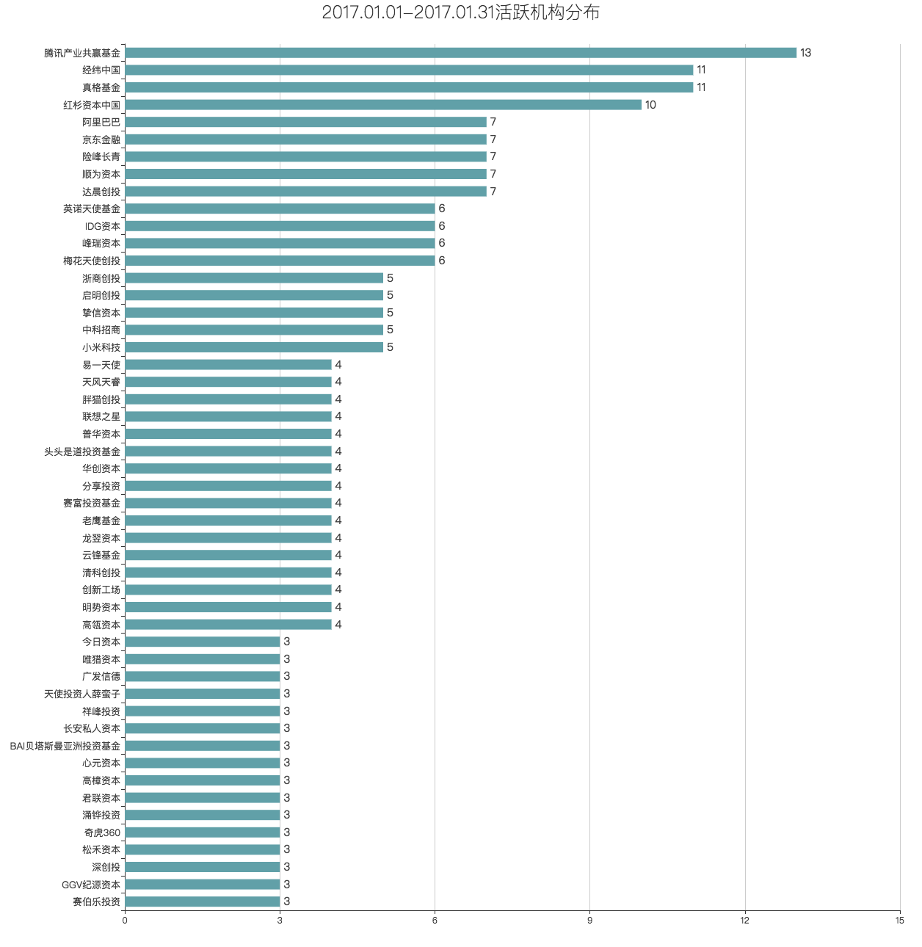
序号 | 融资阶段 | 产品 | 行业 | 业务 | 最近融资金额 | 投资方 | 地区 | 成立日期 | 最近融资时间
1 | 种子轮 | 看艺 | 文化娱乐 | 网络艺人在线预约平台 | 270万人民币 | 自投 | 广东 | 2014-06-26 | 2017.1.24
2 | 种子轮 | 真不是西游 | 文化娱乐 | 社会现象及热点调侃自媒体 | 未披露 | 西科天使基金 | 陕西 | 2016-09-18 | 2017.1.23
3 | 种子轮 | 天天乐宝 | 企业服务 | 消费直播与分享类App | 未披露 | 未披露 | 广东 | 2016-10-25 | 2017.1.22
4 | 种子轮 | 小库科技 | 建筑 | 智能建筑设计服务提供商 | 百万级人民币 | 北辰资产 | 广东 | 2016-08-30 | 2017.1.22
5 | 种子轮 | 乐窝公寓 | 房产家居 | 毕业青年租住垂直平台 | 60万人民币 | 湾海投资，中大创投 | 广东 | 2016-06-22 | 2017.1.22
6 | 种子轮 | 膳田 | 食品饮料 | 绿色健康食品品牌 | 460万人民币 | 自投 | 北京 | 2014-07-04 | 2017.1.22
7 | 种子轮 | 真机智能 | 先进制造 | 智能配送机器人解决方案提供商 | 未披露 | Plug and Play，清华大学创+基金 | 北京 | 2016-07-06 | 2017.1.20
8 | 种子轮 | 憋吵吵 | 文化娱乐 | 观点辩论社区 | 50万人民币 | 自投 | 广东 | 2015-09-11 | 2017.1.20
9 | 种子轮 | 路道社 | 文化娱乐 | 手工造物空间品牌 | 100万人民币 | 黑马会 | 天津 | 2015-02-16 | 2017.1.20
10 | 种子轮 | Soundbrenner | 硬件 | 可穿戴节拍器研发商 | 150万美元 | 未披露 | 香港 | 1970-01-01 | 2017.1.19
11 | 种子轮 | 摄家网 | 生活服务 | 互联网摄影服务平台 | 60万人民币 | 自投 | 浙江 | 2012-11-28 | 2017.1.18
12 | 种子轮 | 苏橙文化 | 旅游户外 | H5版线上手绘地图提供商 | 20万人民币 | 创业基金会 | 上海 | 2014-11-19 | 2017.1.15
13 | 种子轮 | 农说吕不白 | 文化娱乐 | 农业自媒体平台 | 1000万人民币 | 个人投资者 | 福建 | 2016-09-22 | 2017.1.14
14 | 种子轮 | 绿手指 | 生活服务 | 智能养花APP | 200万人民币 | 个人投资者 | 辽宁 | 2015-09-10 | 2017.1.14
15 | 种子轮 | 聚e场 | 生活服务 | 聚会场地信息个性化推荐APP | 200万人民币 | 未披露 | 浙江 | 1970-01-01 | 2017.1.14
16 | 种子轮 | 你有海淘 | 电子商务 | 跨境电商供应链与技术服务商 | 200万人民币 | 个人投资者 | 上海 | 2016-08-09 | 2017.1.13
17 | 种子轮 | 大圣live | 文化娱乐 | 综合直播平台 | 1000万人民币 | 腾讯产业共赢基金，任玩堂 | 海南 | 2016-12-29 | 2017.1.12
18 | 种子轮 | 尚橙智能 | 生产制造 | 榨汁机提供商 | 70万人民币 | 个人投资者 | 江苏 | 2016-08-11 | 2017.1.12
19 | 种子轮 | 校校单车 | 汽车交通 | 校园共享单车 | 未披露 | 优拜单车，上海永久，大脸科技 | 上海 | 2017-01-11 | 2017.1.11
20 | 种子轮 | 兼果 | 企业服务 | 大学生兼职社交平台 | 100万人民币 | 海南联合资产 | 海南 | 2015-06-04 | 2017.1.11
21 | 种子轮 | 神州租琴 | 电子商务 | 钢琴O2O租赁平台 | 500万人民币 | 第一视频 | 北京 | 2016-07-18 | 2017.1.10
22 | 种子轮 | 轻流 | 企业服务 | 表单和工作流程协作平台 | 60万人民币 | 龙沛资本 | 上海 | 2015-11-02 | 2017.1.10
23 | 种子轮 | 箱讯网 | 物流运输 | 海运信息查询平台 | 100万人民币 | 罗想科技 | 江苏 | 2015-10-28 | 2017.1.10
24 | 种子轮 | 互助之家 | 金融 | 网络互助第三方平台 | 未披露 | 未披露 | 广东 | 2016-05-19 | 2017.1.9
25 | 种子轮 | 路加机器人 | 人工智能 | 机器人科技公司 | 50万人民币 | 中科创客学院 | 广东 | 2016-12-08 | 2017.1.8
26 | 种子轮 | Lointain去远方 | 旅游户外 | 欧洲定制旅行平台 | 18万人民币 | 自投 | 陕西 | 2016-07-25 | 2017.1.7
27 | 种子轮 | 善圆科技 | 企业服务 | 公益慈善一站式数据服务提供商 | 300万人民币 | 中新力合 | 广东 | 2016-11-02 | 2017.1.6
28 | 种子轮 | 遇见占星 | 社交社区 | 占星社交平台 | 未披露 | 未披露 | 北京 | 2016-04-08 | 2017.1.6
29 | 种子轮 | UP! | 生活服务 | 高端生活场景定制平台 | 200万人民币 | 创始人封磊 | 浙江 | 2015-09-14 | 2017.1.6
30 | 种子轮 | 威沃世界 | VR/AR | VR游戏研发商 | 1000万人民币 | 清科创投领投，优享空间、杭州得能、凤凰数字科技,个人投资者跟投 | 北京 | 2013-10-21 | 2017.1.6
31 | 种子轮 | 校优邦 | 金融 | 校友资产配置服务平台 | 300万人民币 | 携投基金 | 上海 | 2016-09-01 | 2017.1.5
32 | 种子轮 | 糖豆学院 | 教育培训 | 写作培训与文字服务提供商 | 113万人民币 | 同方科技园有限公司，龙翌资本 | 北京 | 2015-04-27 | 2017.1.5
33 | 种子轮 | Eolinker | 企业服务 | API接口管理服务提供商 | 20万人民币 | 个人投资者 | 广东 | 2017-03-30 | 2017.1.1
34 | 种子轮 | 小钱班克 | 教育培训 | 少儿财智教育服务商 | 数百万人民币 | 中谷控股 | 广东 | 2017-03-03 | 2017.1.1
35 | 种子轮 | 纵横商户钱包 | 金融 | 小微个体工商户信用贷款平台 | 400万人民币 | 纵横通信（603602） | 浙江 | 2017-01-06 | 2017.1.1
36 | 种子轮 | 阿拉丁ald | 企业服务 | 小程序数据统计平台 | 500万人民币 | 马笛儿投资，场景基金，3位个人投资者 | 北京 | 2016-12-14 | 2017.1.1
37 | 种子轮 | 小狮子兼职招聘 | 企业服务 | 众包模式兼职招聘服务平台 | 未披露 | 坚果创投 | 北京 | 2016-09-13 | 2017.1.1
38 | 种子轮 | 工作宝 | 企业服务 | 劳动力管理平台研发商 | 数百万人民币 | 浩方创投 | 北京 | 2016-08-26 | 2017.1.1
39 | 种子轮 | 电竞玩贝 | 游戏 | 大数据电竞竞猜平台 | 50万人民币 | 桃李创投 | 陕西 | 2016-04-22 | 2017.1.1
40 | 种子轮 | 小萨陪你 | 工具软件 | 本地生活数据服务APP | 100万人民币 | 创始人自投 | 吉林 | 2015-11-05 | 2017.1.1
41 | 种子轮 | Funpilot | 电子商务 | 户外科技垂直社群电商平台 | 70万人民币 | 浩方创投 | 广东 | 2015-09-16 | 2017.1.1
42 | 种子轮 | 小妞龙虾 | 餐饮业 | 小龙虾外卖品牌 | 100万人民币 | 未披露 | 江苏 | 2015-02-27 | 2017.1.1
43 | 种子轮 | 协云基因 | 医疗健康 | 基因测序服务商 | 未披露 | 苏州碧云科技咨询企业 | 江苏 | 2015-02-16 | 2017.1.1
44 | 天使轮 | 找焦网 | 电子商务 | 焦煤焦炭B2B电商平台 | 未披露 | 胖猫创投 | 上海 | 2016-09-19 | 2017.1.31
45 | 天使轮 | 分职网 | 企业服务 | IT行业悬赏制招聘平台 | 500万人民币 | 深圳市企华夏科技发展有限公司 | 广东 | 2010-05-31 | 2017.1.30
46 | 天使轮 | 火星兔子 | 金融 | 扫码支付工具 | 1400万人民币 | 经纬中国，创大资本 | 北京 | 2016-01-08 | 2017.1.29
47 | 天使轮 | 米小芽 | 农业 | 婴儿专用米研发商 | 300万人民币 | 梅花天使创投，AC加速器，StarVC | 上海 | 2016-04-11 | 2017.1.28
48 | 天使轮 | 智言科技 | 人工智能 | 人机对话交互平台 | 数百万人民币 | 线性资本 | 广东 | 2016-09-18 | 2017.1.27
49 | 天使轮 | 素大大 | 餐饮业 | 素食连锁餐饮品牌 | 350万人民币 | 个人投资者 | 上海 | 2015-02-12 | 2017.1.27
50 | 天使轮 | 中科阿尔法 | 生产制造 | 智能仪器仪表研发生产商 | 未披露 | 中科创星 | 陕西 | 2017-01-26 | 2017.1.26
51 | 天使轮 | 鲲游光电 | 生产制造 | 微光学元件及相关产品生产商 | 100万人民币 | 中恒星光，晨晖创投 | 上海 | 2016-12-20 | 2017.1.25
52 | 天使轮 | 妃鱼时尚 | 电子商务 | 海外代购直播电商平台 | 未披露 | 御乾天使 | 上海 | 2016-08-19 | 2017.1.25
53 | 天使轮 | 逗皮 | 企业服务 | 原创广告传播平台 | 百万人民币 | 光大控股 | 上海 | 2015-10-30 | 2017.1.24
54 | 天使轮 | 动享网 | 体育健身 | 一站式运动社交平台 | 千万级人民币 | 老鹰基金，钱塘体育 | 浙江 | 2015-08-14 | 2017.1.24
55 | 天使轮 | 嘉谷科技 | 大数据 | 农业大数据服务平台 | 数百万人民币 | YEN-SON (PAUL) HUANG | 江苏 | 2013-04-22 | 2017.1.24
56 | 天使轮 | 童年网 | 教育培训 | 儿童青少年文化、教育、社交、娱乐综合平台 | 300万人民币 | 创大资本 | 湖北 | 2008-05-27 | 2017.1.24
57 | 天使轮 | 健租宝 | 医疗健康 | 护理、健康用品租赁销售服务商 | 1100万人民币 | 达晨创投，常州市钱璟康复股份有限公司，广州龙之杰科技有限公司 | 北京 | 2013-07-22 | 2017.1.23
58 | 天使轮 | 热寂商务 | 金融 | 海外投资理财服务提供商 | 100万人民币 | 险峰长青 | 上海 | 2016-09-08 | 2017.1.22
59 | 天使轮 | 趣呗科技 | VR/AR | VR技术研发商 | 数百万人民币 | 港粤资本 | 广东 | 2016-05-17 | 2017.1.22
60 | 天使轮 | 车智检 | 汽车交通 | 二手车检测及延保服务平台 | 未披露 | 58同城 | 广东 | 2016-03-23 | 2017.1.22
61 | 天使轮 | 高见学社 | 电子商务 | 大财经方向知识技能分享平台 | 600万人民币 | 创丰资本，分豆不等基金及个人投资者 | 上海 | 2015-11-10 | 2017.1.22
62 | 天使轮 | 感观世界 | 企业服务 | 智能情趣方案提供商 | 300万人民币 | 云创资本领投，个人投资者跟投 | 北京 | 2015-08-12 | 2017.1.22
63 | 天使轮 | 宝贝厨房 | 教育培训 | 烘焙体验线下门店 | 450万人民币 | 某家投资机构（300万），团队成员王少菲（150万） | 北京 | 2014-12-02 | 2017.1.22
64 | 天使轮 | 观数科技 | 大数据 | 大数据安全技术解决方案提供商 | 500万人民币 | 新富资本，线性资本 | 北京 | 2015-04-15 | 2017.1.21
65 | 天使轮 | 智汇魔方 | 金融 | 贷款咨询服务平台 | 1000万人民币 | 未披露 | 广东 | 2015-03-13 | 2017.1.21
66 | 天使轮 | 迈克艾伦生物医药 | 医疗健康 | 多肽和蛋白药物研发公司 | 数百万人民币 | 杭州胜辉投资 | 江苏 | 2016-12-21 | 2017.1.20
67 | 天使轮 | 云安行 | 大数据 | 数据安全服务提供商 | 未披露 | 松禾资本 | 广东 | 2016-11-14 | 2017.1.20
68 | 天使轮 | 道同网络 | 社交社区 | 移动社交工具 | 未披露 | 天鹰资本 | 北京 | 2016-05-03 | 2017.1.20
69 | 天使轮 | 前海小微蜂 | 房产家居 | 办公室租赁与租金服务的平台 | 数百万人民币 | 招商启航资本，南极圈，君思达 | 广东 | 2015-12-24 | 2017.1.20
70 | 天使轮 | 雪豹VR | VR/AR | 虚拟现实游戏开发商 | 近千万人民币 | 未披露 | 北京 | 2015-12-15 | 2017.1.13
71 | 天使轮 | DeepTech | 文化娱乐 | 科技自媒体 | 未披露 | 浅石创投 | 北京 | 2015-10-16 | 2017.1.20
72 | 天使轮 | 富悦公寓 | 房产家居 | 一站式房屋租赁平台 | 400万人民币 | 恺富资本 | 河南 | 2015-09-16 | 2017.1.20
73 | 天使轮 | 原茶 | 电子商务 | 茶行业定制电商 | 200万人民币 | 南京拉尔夫创投领投，简道创业投资跟投 | 江苏 | 2015-02-10 | 2017.1.20
74 | 天使轮 | 堃动漫 | 文化娱乐 | 动漫制作商 | 未披露 | 峰瑞资本，两点十分动漫 | 北京 | 2016-06-24 | 2017.1.19
75 | 天使轮 | 多普勒环保 | 环保 | 环保专业化的仪器、技术解决方案提供商 | 未披露 | 金沙江联合资本 | 浙江 | 2016-06-17 | 2017.1.19
76 | 天使轮 | 超能小黑 | 生活服务 | 宠物食品电商平台 | 数百万人民币 | 发现创投，梅花天使创投，真格基金 | 湖北 | 2016-03-07 | 2017.1.19
77 | 天使轮 | 云球 | 社交社区 | 互联网体育运营商 | 未披露 | 清源创投 | 广东 | 2015-04-15 | 2017.1.19
78 | 天使轮 | 华芯邦 | 硬件 | 集成电路芯片供应商 | 未披露 | 远致投资 | 广东 | 2008-12-15 | 2017.1.19
79 | 天使轮 | 浙银租赁 | 金融 | 金融租赁平台 | 未披露 | 浙江金控 | 浙江 | 2017-01-18 | 2017.1.18
80 | 天使轮 | 见教传媒 | 教育培训 | 教育视频媒体平台 | 数百万人民币 | 沪江投资 | 北京 | 2016-12-06 | 2017.1.18
81 | 天使轮 | 咋整呢呵呵 | 文化娱乐 | 医美整容短视频科普节目 | 数百万人民币 | 英诺天使基金、联基金、一下科技 | 北京 | 2016-05-10 | 2017.1.18
82 | 天使轮 | SkiiN宇客 | 硬件 | 智能雪板防滑贴研发商 | 120万人民币 | IDG资本，BAI贝塔斯曼亚洲投资基金 | 广东 | 2016-04-15 | 2017.1.18
83 | 天使轮 | 光合旅程 | 旅游户外 | 海外文化体验专业平台 | 数百万人民币 | 洪泰AA加速器，创客总部，长春美系投资管理有限公司 | 北京 | 2015-12-22 | 2017.1.18
84 | 天使轮 | 滑呗 | 体育健身 | 滑雪影像服务平台 | 600万人民币 | 和玉另类投资，丁健 | 北京 | 2015-05-06 | 2017.1.18
85 | 天使轮 | 单单计 | 企业服务 | 餐饮门店内控管理软件提供商 | 128万人民币 | 蚂蚁天使 | 上海 | 2014-07-03 | 2017.1.18
86 | 天使轮 | 知言科技 | 人工智能 | 语义交互平台 | 数百万人民币 | 杉华投资 | 广东 | 2013-07-15 | 2017.1.18
87 | 天使轮 | 游范儿网络 | 游戏 | 手机游戏开发制作商 | 未披露 | 昆仑万维 | 北京 | 2017-01-17 | 2017.1.17
88 | 天使轮 | 小主人报 | 教育培训 | 少儿文学培训第一品牌 | 未披露 | 中路资本 | 上海 | 2016-11-24 | 2017.1.17
89 | 天使轮 | 封推科技 | 金融 | 互联网区块链技术服务提供商 | 未披露 | 天使投资人薛蛮子 | 北京 | 2016-10-13 | 2017.1.17
90 | 天使轮 | Scentpage | 电子商务 | 香水主题订阅电商平台 | 300万人民币 | 心元资本 | 浙江 | 2016-08-31 | 2017.1.17
91 | 天使轮 | 韩蹄客 | 餐饮业 | 韩国正宗猪蹄餐饮连锁品牌 | 数百万人民币 | 连创资本 | 上海 | 2016-01-08 | 2017.1.17
92 | 天使轮 | RoboSpace | 先进制造 | 创客教育机器人 | 百万级人民币 | 青瓦资本 | 福建 | 2015-11-16 | 2017.1.17
93 | 天使轮 | 铼看科技 | 企业服务 | 直播应用开发云服务提供商 | 200万人民币 | 个人投资者 | 四川 | 2015-06-05 | 2017.1.17
94 | 天使轮 | 印联帮 | 电子商务 | 快印行业B2B采购平台 | 1000万人民币 | 未披露 | 北京 | 2013-12-02 | 2017.1.17
95 | 天使轮 | 漫成都 | 文化娱乐 | 基于大众消费的成都城市号 | 200万人民币 | 高樟资本 | 四川 | 1970-01-01 | 2017.1.17
96 | 天使轮 | 峰云互娱 | 游戏 | 手机游戏开发运营商 | 未披露 | 星辉互动娱乐 | 北京 | 2016-12-06 | 2017.1.16
97 | 天使轮 | 景智财富 | 金融 | 资产配置及投资组合管理平台 | 未披露 | 盘古创富 | 北京 | 2016-08-01 | 2017.1.16
98 | 天使轮 | 枫声传媒 | 企业服务 | 创业创新财经新媒体平台 | 未披露 | 京东金融 | 上海 | 2016-04-21 | 2017.1.16
99 | 天使轮 | 梨视频 | 文化娱乐 | 资讯短视频分享平台 | 1亿美元 | 华人文化产业投资基金 | 北京 | 2016-03-17 | 2017.1.16
100 | 天使轮 | 柏言映画 | 文化娱乐 | 动漫IP出品及运营商 | 未披露 | 南山资本 | 浙江 | 2015-07-29 | 2017.1.16
101 | 天使轮 | 体育易 | 电子商务 | 一站式体育票务服务平台 | 750万人民币 | 盛有创投，中体基金 | 北京 | 2013-04-11 | 2017.1.16
102 | 天使轮 | 多客檬 | 房产家居 | 三四线城市房产营销服务商 | 600万人民币 | 自投 | 北京 | 2015-09-28 | 2017.1.15
103 | 天使轮 | 吹号网 | 社交社区 | 互联网创业项目垂直社区 | 未披露 | 中国金融在线集团 | 北京 | 2011-08-17 | 2017.1.15
104 | 天使轮 | 轻松行 | 旅游户外 | 差旅及费用管理平台 | 1000万人民币 | 个人投资者 | 广东 | 2015-07-22 | 2017.1.14
105 | 天使轮 | 华融中关村金融资产交易中心 | 金融 | 一体化综合金融服务的创新交易平台 | 未披露 | 奇虎360 | 北京 | 2017-01-13 | 2017.1.13
106 | 天使轮 | 奥英 | VR/AR | VR内容分发平台 | 千万级人民币 | 创享投资，澎湃资本等 | 上海 | 2016-11-02 | 2017.1.13
107 | 天使轮 | 一起教 | 教育培训 | K12领域在线教育平台 | 未披露 | 中文在线，明博教育 | 四川 | 2016-09-26 | 2017.1.13
108 | 天使轮 | 森亿智能 | 人工智能 | 医学文本分析解决方案提供商 | 近千万人民币 | 真格基金领投，华岩资本,树兰医疗跟投 | 上海 | 2016-04-25 | 2017.1.13
109 | 天使轮 | 夜吧 | 生活服务 | 酒吧夜店娱乐互动平台 | 500万人民币 | 天使投资人李驰以及深圳市东显瑞投资顾问有限责任公司 | 广东 | 2016-03-30 | 2017.1.13
110 | 天使轮 | SHOUHAN | 教育培训 | 真人外教在线韩语教育互联网教育公司 | 未披露 | 韩国当地教育机构 Chinada , Ridibooks | 北京 | 2016-01-27 | 2017.1.13
111 | 天使轮 | 新品有戏 | 电子商务 | 视频电商平台 | 数百万人民币 | 泽厚资本，英诺天使基金 | 上海 | 2015-10-27 | 2017.1.13
112 | 天使轮 | 百米停车 | 汽车交通 | 停车场SaaS管理服务商 | 未披露 | 飞马旅领投，个人投资者跟投 | 上海 | 2015-07-31 | 2017.1.13
113 | 天使轮 | 方得智能 | 人工智能 | 智能服务技术开发及应用平台 | 数百万人民币 | 江苏九霄创投 | 浙江 | 2015-05-18 | 2017.1.13
114 | 天使轮 | 启蒙听听 | 教育培训 | 主播妈妈知识技能分享平台 | 400万人民币 | 紫辉创投 | 湖北 | 2015-03-05 | 2017.1.13
115 | 天使轮 | 众邦ERP | 企业服务 | 电商运营管理平台 | 未披露 | 浩方创投 | 广东 | 2014-05-26 | 2017.1.13
116 | 天使轮 | 车险易 | 金融 | 互联网车险服务平台 | 千万人民币 | 西码股份(838185) | 上海 | 2016-12-22 | 2017.1.12
117 | 天使轮 | 暴鸡电竞 | 社交社区 | 娱乐电竞社交平台 | 数百万人民币 | 博派资本 | 广东 | 2016-10-20 | 2017.1.12
118 | 天使轮 | 灵氪科技 | 硬件 | 物联网技术定向开发平台 | 未披露 | 清源创投 | 北京 | 2016-08-22 | 2017.1.12
119 | 天使轮 | 真聘 | 企业服务 | 人力资源服务平台 | 300万人民币 | 真格基金 | 北京 | 2016-07-04 | 2017.1.12
120 | 天使轮 | 九月光合 | 文化娱乐 | 漫画IP孵化器 | 未披露 | 零一创投 | 北京 | 2016-04-26 | 2017.1.12
121 | 天使轮 | e纱窗 | 电子商务 | 金刚网纱窗在线交易平台 | 数百万人民币 | 胖猫创投 | 江苏 | 2015-01-14 | 2017.1.12
122 | 天使轮 | 泰洋川禾 | 文化娱乐 | 娱乐经纪公司 | 未披露 | 真格基金、光源资本、AB Capital | 江苏 | 2014-12-09 | 2017.1.12
123 | 天使轮 | 毛豆网 | 文化娱乐 | 基于微信的音频直播工具 | 200万人民币 | 清华x-lab领投，种子轮个人投资方跟投 | 北京 | 2014-06-04 | 2017.1.12
124 | 天使轮 | Tmoji | 食品饮料 | 健康茶饮品牌 | 数百万人民币 | 未披露 | 北京 | 2016-07-26 | 2017.1.11
125 | 天使轮 | 美宜家酒店 | 房产家居 | 连锁品牌酒店 | 100万人民币 | 上海仁胜投资 | 上海 | 2016-06-22 | 2017.1.11
126 | 天使轮 | 酷客栈 | 企业服务 | 微信小程序众包平台 | 100万人民币 | 未披露 | 四川 | 2014-12-16 | 2017.1.11
127 | 天使轮 | 去约旅行 | 旅游户外 | 个性化旅行方案定制平台 | 1100万人民币 | 曲速创投 | 重庆 | 2014-09-30 | 2017.1.11
128 | 天使轮 | 懒人用卡 | 金融 | 信用卡管家应用 | 500万人民币 | 东煕资本，中国新金融 | 上海 | 2014-08-05 | 2017.1.11
129 | 天使轮 | 麦扑旅游 | 旅游户外 | 微景区地图导览服务平台 | 300万人民币 | 中科联创 | 浙江 | 2011-09-27 | 2017.1.11
130 | 天使轮 | 东方讯飞 | 人工智能 | 口语及作文批改智能服务平台 | 未披露 | 科大讯飞 | 安徽 | 2017-01-10 | 2017.1.10
131 | 天使轮 | 法狗狗 | 人工智能 | 人工智能法律服务平台 | 数百万人民币 | 松禾资本 | 广东 | 2016-05-26 | 2017.1.10
132 | 天使轮 | 飞芒书房 | 工具软件 | 阅读管理工具 | 500万人民币 | 聚风资本 | 北京 | 2016-02-14 | 2017.1.10
133 | 天使轮 | 番尼鱼 | 餐饮业 | 鱼糕品牌 | 未披露 | 上海阅文企业管理有限公司 | 上海 | 2015-07-17 | 2017.1.10
134 | 天使轮 | 一起上 | 文化娱乐 | 创业信息媒体平台 | 数百万人民币 | 锦沃投资领投，湾海投资、天使投资人谢利明跟投 | 广东 | 2015-04-28 | 2017.1.10
135 | 天使轮 | 依内电商 | 电子商务 | 知名内衣品牌 | 未披露 | 雷雨资本，天使投资人薛蛮子，老鹰基金 | 北京 | 2014-05-13 | 2017.1.10
136 | 天使轮 | 云兴维智 | 企业服务 | 运维监控服务提供商 | 未披露 | 联想之星，明势资本 | 北京 | 2016-10-09 | 2017.1.9
137 | 天使轮 | 42章经 | 文化娱乐 | 创投圈自媒体公众号 | 200万人民币 | 高樟资本，格上理财 | 北京 | 2016-09-21 | 2017.1.9
138 | 天使轮 | 筷玩思维 | 文化娱乐 | 以餐饮创新和跨界融合挖掘为主的产业媒体 | 数百万人民币 | 0331创投等多家产业资本 | 北京 | 2016-05-09 | 2017.1.9
139 | 天使轮 | 非凡部落 | 硬件 | 青少年智能产品研发商 | 500万人民币 | 云天使基金 | 北京 | 2016-01-20 | 2017.1.9
140 | 天使轮 | 中国精神科医生集团 | 医疗健康 | 专业心理诊疗服务 | 近千万美元 | 未披露 | 浙江 | 2015-11-25 | 2017.1.9
141 | 天使轮 | 静静 | 社交社区 | 个人互助社交平台 | 640万人民币 | 个人及团队自投（150万人民币），众筹（490万人民币） | 湖南 | 2015-06-18 | 2017.1.9
142 | 天使轮 | 嘀嘀雄兵 | 汽车交通 | 洗车O2O服务平台 | 未披露 | 聚秀资本 | 河南 | 2014-12-15 | 2017.1.9
143 | 天使轮 | 乐农道 | 农业 | 农资定制和农技服务平台 | 数千万人民币 | 天使湾创投领投 | 北京 | 2014-10-27 | 2017.1.9
144 | 天使轮 | 趴体 | 生活服务 | 城市娱乐派对服务平台 | 70万人民币 | 蚂蚁天使 | 浙江 | 2014-08-21 | 2017.1.9
145 | 天使轮 | 付钱拉 | 金融 | 支付接入服务商 | 3000万人民币 | 华创资本 | 上海 | 2015-02-15 | 2017.1.8
146 | 天使轮 | NewsJet | 工具软件 | 新闻阅读应用 | 数百万人民币 | 零一创投 | 广东 | 2016-08-29 | 2017.01.07
147 | 天使轮 | 体创动力 | 医疗健康 | 综合性运动健康管理平台 | 2000万人民币 | 体育行业外基金,个人投资者 | 江苏 | 2016-08-05 | 2017.1.7
148 | 天使轮 | 跑动科技 | 硬件 | 压感智能鞋垫研发商 | 600万人民币 | 峰尚资本 | 福建 | 2015-01-19 | 2017.1.7
149 | 天使轮 | 赛学霸 | 教育培训 | 在线教育网站 | 500万人民币 | 未披露 | 浙江 | 2014-04-01 | 2017.1.7
150 | 天使轮 | 淘A网 | 企业服务 | B2B互选广告平台 | 300万人民币 | 创新谷 | 广东 | 2012-03-29 | 2017.1.7
151 | 天使轮 | 伞多多 | 生活服务 | 共享雨伞运营商 | 100万人民币 | 未披露 | 广东 | 2017-01-06 | 2017.1.6
152 | 天使轮 | Energo | 能源电力 | P2P清洁能源生产及交易平台 | 未披露 | 十维资本，喔赢资本 | 上海 | 2016-10-28 | 2017.1.6
153 | 天使轮 | Avid.ly | 游戏 | 游戏开发商 | 未披露 | 奇虎360，分享投资 | 上海 | 2016-08-25 | 2017.1.6
154 | 天使轮 | 优青 | 企业服务 | 精准职介平台 | 百万级人民币 | 未披露 | 湖北 | 2016-05-23 | 2017.1.6
155 | 天使轮 | 任我花 | 金融 | 互联网金融借贷平台 | 500万人民币 | 盛山资产 | 上海 | 2016-01-22 | 2017.1.6
156 | 天使轮 | 华医心诚 | 医疗健康 | 心血管疾病医疗机构 | 1亿人民币 | 三家知名投资机构 | 北京 | 2016-01-21 | 2017.1.6
157 | 天使轮 | 头牌科技 | 硬件 | LED显示行业智能方案提供商 | 数百万人民币 | 三思电子以及一家投资机构 | 上海 | 2015-10-12 | 2017.1.6
158 | 天使轮 | 乐莎莎 | 医疗健康 | 齿科互联网机构 | 700万人民币 | 未披露 | 广东 | 2014-12-15 | 2017.1.6
159 | 天使轮 | 小日子家居 | 房产家居 | 软装家具销售服务平台 | 数百万人民币 | 险峰长青，海丰至诚 | 北京 | 2013-08-26 | 2017.1.6
160 | 天使轮 | 玖悦数码 | 企业服务 | 数字化精准营销公司 | 近千万人民币 | 大众点评天使投资人王雨、秒针系统董事长吴明辉、容亿投资等 | 上海 | 2011-05-24 | 2017.1.6
161 | 天使轮 | 北京间隔年文化 | 文化娱乐 | 戏曲创作 | 数百万人民币 | 唯猎资本 | 北京 | 2016-10-09 | 2017.1.5
162 | 天使轮 | 易百客 | 汽车交通 | 校园共享电动车服务商 | 未披露 | 伯藜创投领投，青岛昌盛集团跟投 | 江苏 | 2016-08-26 | 2017.1.5
163 | 天使轮 | 冻品汇 | 电子商务 | 冻品供应链整合服务平台 | 未披露 | 新希望（000876） | 重庆 | 2016-02-26 | 2017.1.5
164 | 天使轮 | 多维海拓 | 金融 | 跨境投资并购管理平台 | 800万人民币 | 易一天使，京东金融 | 上海 | 2016-01-21 | 2017.1.5
165 | 天使轮 | 颜面 | 电子商务 | 画像定制服务平台 | 100万人民币 | 伙星人投资 | 广东 | 2016-01-06 | 2017.1.5
166 | 天使轮 | 凡米科技 | 硬件 | 母婴智能硬件产品研发商 | 650万人民币 | 启迪之星，方信资本 | 四川 | 2015-12-25 | 2017.1.5
167 | 天使轮 | 惊蛰云 | 电子商务 | 牛羊肉线上品牌 | 200万人民币 | 毅聪资本 | 北京 | 2015-03-27 | 2017.1.5
168 | 天使轮 | 孔雀帮 | 电子商务 | 中高端中餐外卖电商平台 | 数百万人民币 | 老鹰基金 | 北京 | 2015-03-05 | 2017.1.5
169 | 天使轮 | 天生勇气 | 文化娱乐 | 体育视频自媒体品牌 | 700万人民币 | 高樟资本，元迅投资 | 北京 | 2015-02-09 | 2017.1.5
170 | 天使轮 | 车知了 | 汽车交通 | 汽车知识在线问答平台 | 1700万人民币 | 越银资本领投，多位天使投资人跟投 | 上海 | 2014-12-31 | 2017.1.5
171 | 天使轮 | 金猴王 | 企业服务 | 互联网营销创新服务平台 | 未披露 | 盛港投资 | 浙江 | 2017-01-04 | 2017.1.4
172 | 天使轮 | 金浣熊 | 生产制造 | 工艺珠宝综合服务商 | 未披露 | 璞聚投资，阿甘众筹 | 江苏 | 2016-06-21 | 2017.1.4
173 | 天使轮 | 映微传媒 | 文化娱乐 | 影视公司 | 未披露 | 天鹰资本 | 上海 | 2016-06-15 | 2017.1.4
174 | 天使轮 | 来一头烤全羊 | 餐饮业 | 上门烤全羊服务平台 | 未披露 | 山行资本及其他个人 | 北京 | 2016-10-13 | 2017.1.3
175 | 天使轮 | 米谟科技 | VR/AR | VR全景声调音软件开发商 | 未披露 | 峰瑞资本 | 浙江 | 2016-05-13 | 2017.1.3
176 | 天使轮 | 牧星科技 | 先进制造 | 无人机系统研发平台 | 未披露 | 如山资本 | 浙江 | 2016-04-28 | 2017.1.3
177 | 天使轮 | 汇充电 | 汽车交通 | 充电桩提供商 | 2000万人民币 | 中航物业旗下的股权投资基金以及香港上市的私募基金Aid | 广东 | 2016-02-23 | 2017.1.3
178 | 天使轮 | 大旅通 | 旅游户外 | 旅游在线交易B2B平台 | 250万人民币 | 康泰国际旅行（北京）有限公司 | 北京 | 2015-12-22 | 2017.1.3
179 | 天使轮 | 掌上官鉴 | 电子商务 | 古玩线上交易平台 | 600万人民币 | 自投 | 北京 | 2015-07-14 | 2017.1.3
180 | 天使轮 | 玩创Lab | 教育培训 | 游戏化科学教育品牌 | 702万人民币 | 紫牛基金、明势资本领投，险峰长青,心元资本跟投 | 北京 | 2015-03-03 | 2017.1.3
181 | 天使轮 | 三固科技 | 人工智能 | 工业视觉自动化方案提供商 | 1000万人民币 | 厚持资本 | 福建 | 2013-06-03 | 2017.1.3
182 | 天使轮 | 工信保 | 企业服务 | 建筑行业智慧用工平台 | 1500万人民币 | 伟基建设集团有限公司 | 浙江 | 2010-05-21 | 2017.1.3
183 | 天使轮 | 创业管家 | 企业服务 | 企业服务平台 | 上百万人民币 | 青益创投 |  | 1970-01-01 | 2017.1.2
184 | 天使轮 | 多拉打印 | 硬件 | 智能自助打印服务提供商 | 数百万人民币 | 真格基金 | 北京 | 2017-04-01 | 2017.1.1
185 | 天使轮 | ChicChicVeritas | 社交社区 | 女性约会技能修炼自媒体 | 305万人民币 | 紫牛基金，梅花天使创投 | 北京 | 2016-12-16 | 2017.1.1
186 | 天使轮 | 铁鞋科技 | 企业服务 | 精准营销服务平台 | 未披露 | 喔赢资本 | 浙江 | 2016-12-09 | 2017.1.1
187 | 天使轮 | 云鲸智能 | 先进制造 | 家庭服务机器人研发商 | 未披露 | 清水湾创业基金会 | 广东 | 2016-10-28 | 2017.1.1
188 | 天使轮 | 海投家 | 金融 | 海外资产配置服务平台 | 未披露 | 喔赢资本 | 上海 | 2016-10-25 | 2017.1.1
189 | 天使轮 | 宇树科技 | 先进制造 | 高运动性能四足机器人研发商 | 未披露 | 个人投资者 | 浙江 | 2016-08-26 | 2017.1.1
190 | 天使轮 | 微步大数据 | 企业服务 | 行业大数据精准整合营销服务提供商 | 未披露 | 瑞领资本 | 北京 | 2016-05-10 | 2017.1.1
191 | 天使轮 | 积目 | 社交社区 | 垂直于青年文化的目的社交应用 | 550万人民币 | 英诺天使基金，聚橙网 | 广东 | 2016-01-11 | 2017.1.1
192 | 天使轮 | 挚爱飞行 | 旅游户外 | 自驾飞行旅游服务提供商 | 未披露 | 未披露 | 陕西 | 2015-07-23 | 2017.1.1
193 | 天使轮 | 闪电虾 | 餐饮业 | 小龙虾O2O品牌 | 1000万人民币 | 众筹 | 浙江 | 2014-09-19 | 2017.1.1
194 | 天使轮 | 国轮集团 | 金融 | 汽车抵押及分期平台 | 未披露 | 联想之星领投，梅花天使创投、追梦者基金跟投 | 北京 | 2014-04-18 | 2017.1.1
195 | 天使轮 | 水木智娱 | 游戏 | 棋牌益智类游戏运营商 | 未披露 | 联众世界 | 北京 | 2014-03-17 | 2017.1.1
196 | 天使轮 | 云报关 | 企业服务 | 企业通关服务商 | 数百万人民币 | 浩方创投 | 广东 | 2013-05-15 | 2017.1.1
197 | 天使轮 | 深兰科技 | 批发零售 | 传统零售智能升级解决方案提供商 | 数千万人民币 | 清华x-lab领投，徐工蓝海（上海）资产管理有限公司跟投 | 上海 | 2012-08-03 | 2017.1.1
198 | 天使轮 | 伪基站检测 | 企业服务 | 伪基站检测防范平台 | 未披露 | 洪泰智造工场 |  | 1970-01-01 | 2017.1.1
199 | 天使轮 | 智能防眩眼镜 | 硬件 | 智能防眩眼镜研发商 | 未披露 | 洪泰智造工场 |  | 1970-01-01 | 2017.1.1
200 | 天使轮 | 沃信达 | 物流运输 | 智能快递箱研发企业 | 未披露 | 洪泰智造工场 |  | 1970-01-01 | 2017.1.1
201 | Pre-A轮 | 丫丫秀 | 文化娱乐 | 深圳本地脱口秀 | 600万人民币 | 富安达 | 广东 | 2008-03-11 | 2017.1.31
202 | Pre-A轮 | 靠谱金服 | 汽车交通 | 汽车金融对接服务平台 | 1000万人民币 | 未披露 | 北京 | 2016-07-14 | 2017.1.24
203 | Pre-A轮 | 大馅饼 | 金融 | 娱乐众筹平台 | 千万级人民币 | CoAssets | 福建 | 2015-03-20 | 2017.1.24
204 | Pre-A轮 | 棕榈大道 | 教育培训 | 留学申请服务平台 | 千万级人民币 | 九合创投 | 北京 | 2014-01-23 | 2017.1.24
205 | Pre-A轮 | 航标360 | 教育培训 | 教育生涯发展规划专业指导平台 | 1000万人民币 | 牛投网，电光科技 | 上海 | 2013-03-27 | 2017.1.24
206 | Pre-A轮 | 企鹅医生 | 医疗健康 | 在线健康咨询平台 | 未披露 | 红杉资本中国，腾讯产业共赢基金，基汇资本 | 北京 | 2016-05-09 | 2017.1.23
207 | Pre-A轮 | 融之家 | 金融 | P2P网络借贷平台 | 数千万人民币 | 奇点资本 | 福建 | 2014-08-29 | 2017.1.23
208 | Pre-A轮 | 团宴网 | 企业服务 | 一站式宴会预订服务平台 | 千万级人民币 | 德商资本 | 四川 | 2014-04-29 | 2017.1.23
209 | Pre-A轮 | 萌爪医生 | 生活服务 | 宠物健康咨询服务提供商 | 未披露 | 腾讯产业共赢基金，华人文化产业投资基金 | 北京 | 2015-05-05 | 2017.1.22
210 | Pre-A轮 | 雪豹VR | VR/AR | 虚拟现实游戏开发商 | 未披露 | 未披露 | 北京 | 2015-12-15 | 2017.1.20
211 | Pre-A轮 | 耀岩科技 | 文化娱乐 | 文创IP孵化平台 | 未披露 | 银杏谷资本 | 浙江 | 2015-10-09 | 2017.1.20
212 | Pre-A轮 | 金房汇 | 金融 | 不动产金融产品投资平台 | 千万级人民币 | 未披露 | 北京 | 2015-03-17 | 2017.1.20
213 | Pre-A轮 | 万门大学 | 教育培训 | 网络教育平台 | 未披露 | 长融资本 | 北京 | 2014-05-19 | 2017.1.20
214 | Pre-A轮 | 不要音乐 | 文化娱乐 | 校园音乐人孵化平台 | 1400万人民币 | 峰瑞资本，金浦投资，东方富海，新浪微博基金 | 广东 | 2016-03-16 | 2017.1.19
215 | Pre-A轮 | SnapTube | 工具软件 | 视频下载应用 | 未披露 | 华创资本，策源创投 | 广东 | 2016-01-12 | 2017.1.19
216 | Pre-A轮 | Elza | 电子商务 | 服饰体验式购物中心 | 未披露 | 寒武创投 | 上海 | 2015-01-21 | 2017.1.19
217 | Pre-A轮 | 橙子自动化 | 生产制造 | 工业自动化系统集成服务商 | 未披露 | 祥峰投资 | 广东 | 2014-06-17 | 2017.1.19
218 | Pre-A轮 | 四维时代 | VR/AR | 三维重建技术服务提供商 | 4000万人民币 | 未披露 | 广东 | 2013-12-03 | 2017.1.18
219 | Pre-A轮 | 暖蓝 | 硬件 | 女性健康类智能硬件研发商 | 数百万人民币 | 个人投资者 | 贵州 | 2015-09-15 | 2017.1.17
220 | Pre-A轮 | 海投汇 | 金融 | 互联网金融理财平台 | 数千万人民币 | 五星资本 | 北京 | 2015-04-02 | 2017.1.17
221 | Pre-A轮 | 丹露网 | 电子商务 | 酒饮行业电商平台 | 未披露 | 天天快递 | 上海 | 2014-07-11 | 2017.1.17
222 | Pre-A轮 | 唯乐屋 | 游戏 | 跨平台3D游戏开发工具 | 未披露 | 隆领投资 | 北京 | 2013-07-02 | 2017.1.17
223 | Pre-A轮 | 德利欧 | 硬件 | 光学三维扫描系统研发商 | 千万级人民币 | 京西大健康产业基金 | 广东 | 2009-07-10 | 2017.1.17
224 | Pre-A轮 | 哲思科技 | VR/AR | AR/VR新型数字交互解决方案商 | 数百万人民币 | 阿里汇富创投 | 黑龙江 | 2015-07-10 | 2017.1.14
225 | Pre-A轮 | 实验楼 | 教育培训 | IT在线实训平台 | 1000万人民币 | 大河创投领投，英诺天使基金、合一天使基金、北软天使基金跟投 | 四川 | 2013-08-06 | 2017.1.14
226 | Pre-A轮 | 禅风文化 | 文化娱乐 | 佛教综合性服务提供商 | 2000万人民币 | 广东盈瀚投资有限公司领投，个人投资者跟投 | 广东 | 2015-10-28 | 2017.1.13
227 | Pre-A轮 | Fizzo | 医疗健康 | 运动心率手环研发商 | 300万人民币 | 唯嘉资本 | 上海 | 2015-07-01 | 2017.1.13
228 | Pre-A轮 | 微赞 | 企业服务 | 微信公众平台系统程序研发 | 数千万人民币 | IDG资本 | 上海 | 2015-03-16 | 2017.1.13
229 | Pre-A轮 | 夏山国际童军会 | 教育培训 | 国际化童子军机构 | 900万人民币 | 元迅投资,一家知名连锁教育机构 | 上海 | 2015-03-09 | 2017.1.13
230 | Pre-A轮 | 快服务 | 生活服务 | 本地生活服务劳务外包平台 | 数千万人民币 | 明家联合(300242) ，峰瑞资本、福源精益、瀚霖汇，百度众筹数百万资金 | 北京 | 2015-01-26 | 2017.1.13
231 | Pre-A轮 | 爱印记 | 生活服务 | 互联网纹身品牌 | 200万人民币 | SOHO中国董事长潘石屹儿子潘瑞 | 北京 | 2014-12-25 | 2017.1.13
232 | Pre-A轮 | Super-in简奢 | 批发零售 | 轻奢品牌授权代理与供应链服务商 | 1000万人民币 | 险峰长青领投，蓝色光标跟投 | 北京 | 2014-09-16 | 2017.1.13
233 | Pre-A轮 | 微赞论坛 | 社交社区 | 微信内直播SaaS工具 | 1000万人民币 | IDG资本 | 广东 | 2016-01-14 | 2017.1.12
234 | Pre-A轮 | 美篇 | 工具软件 | 移动图文创作分享社区 | 未披露 | 腾讯产业共赢基金 | 江苏 | 2015-03-09 | 2017.1.12
235 | Pre-A轮 | 农信宝 | 金融 | 农村金融信征服务平台 | 850万人民币 | 聚有财 | 江苏 | 2015-12-14 | 2017.1.11
236 | Pre-A轮 | 跑哪儿 | 体育健身 | 跑步赛事及旅游融合服务商 | 数百万人民币 | 亿润投资，优客工场 | 北京 | 2015-05-04 | 2017.1.11
237 | Pre-A轮 | 中子星 | 金融 | 互联网智能资产配置平台 | 3000万人民币 | 考拉基金领投、小村资本,知卓资本跟投 | 北京 | 2015-01-12 | 2017.1.11
238 | Pre-A轮 | 差评 | 文化娱乐 | 犀利互联网评论及分析自媒体 | 800万人民币 | 头头是道投资基金领投，杭州创享基金跟投 | 浙江 | 2014-12-08 | 2017.1.11
239 | Pre-A轮 | 海芯科技 | 先进制造 | 智慧商用3D打印技术开发商 | 数千万人民币 | 黑洞投资领投 | 北京 | 2014-08-21 | 2017.1.11
240 | Pre-A轮 | 梦想直播 | 文化娱乐 | 手机直播平台 | 数千万美元 | 黑洞投资，澜亭资本 | 北京 | 2016-09-05 | 2017.1.10
241 | Pre-A轮 | 琥珀科技 | 金融 | 消费信贷供应方平台 | 未披露 | 聚秀资本，复朴投资 | 上海 | 2016-02-22 | 2017.1.10
242 | Pre-A轮 | 新智元 | 人工智能 | 人工智能资讯社交平台 | 数千万人民币 | 蓝驰创投领投，红杉资本中国、高瓴智成、蓝湖资本、蓝象资本、今日头条、高瓴资本跟投 | 北京 | 2011-04-20 | 2017.1.10
243 | Pre-A轮 | 捷税宝 | 企业服务 | 财税咨询服务平台 | 2300万人民币 | 华映资本 | 上海 | 2006-03-29 | 2017.1.10
244 | Pre-A轮 | ThinkingData | 大数据 | 数据挖掘服务平台 | 千万级人民币 | 丰厚资本领投、安赐资本跟投 | 上海 | 2015-06-24 | 2017.1.9
245 | Pre-A轮 | 魔力学院 | 教育培训 | 自适应学习平台 | 100万人民币 | 个人投资者 | 北京 | 2014-05-08 | 2017.1.8
246 | Pre-A轮 | 婚礼大亨 | 生活服务 | 婚庆服务云平台 | 1000万人民币 | 百合网 | 江苏 | 2015-02-11 | 2017.1.7
247 | Pre-A轮 | 虎牙直播 | 游戏 | 在线视频直播平台 | 未披露 | 欢聚时代 | 广东 | 2016-08-10 | 2017.1.5
248 | Pre-A轮 | 快兔出行 | 汽车交通 | 单车及电动汽车分时租赁共享平台 | 未披露 | 张力军 | 北京 | 2015-06-19 | 2017.1.5
249 | Pre-A轮 | 专头 | 电子商务 | 企业家微顾问平台 | 未披露 | 博商学院，理才网 | 广东 | 2015-07-10 | 2017.1.4
250 | Pre-A轮 | 博金贷 | 金融 | 互联网金融理财借贷平台 | 未披露 | 林耐资本 | 江西 | 2014-07-07 | 2017.1.4
251 | Pre-A轮 | 瑜舍瑜伽 | 体育健身 | 线下瑜伽店品牌 | 2000万人民币 | 乔景资本 | 上海 | 2011-08-17 | 2017.1.4
252 | Pre-A轮 | 云商世纪 | 电子商务 | 女装垂直电商平台 | 未披露 | 天使投资人薛蛮子 | 广东 | 2015-03-05 | 2017.1.3
253 | Pre-A轮 | 怡同信息 | 医疗健康 | 健康管理SaaS服务平台 | 数千万人民币 | 海南寰太领投 | 上海 | 2015-01-20 | 2017.1.3
254 | Pre-A轮 | 火球买手 | 电子商务 | 买手推荐型电商平台 | 数千万人民币 | 天使湾创投、远镜创投 | 浙江 | 2014-08-25 | 2017.1.3
255 | Pre-A轮 | 优护花样年 | 生活服务 | 综合性养老服务平台 | 300万人民币 | 十维资本 、壹诺创投 | 上海 | 2016-02-02 | 2017.1.2
256 | Pre-A轮 | 西游电单 | 汽车交通 | 智能电单车服务提供商 | 数千万人民币 | 汉理资本，一嗨租车（NYSE:EHIC） | 上海 | 2016-12-08 | 2017.1.1
257 | Pre-A轮 | 浮冬数据 | 游戏 | 电竞大数据智能平台 | 千万人民币 | 杭州电魂 | 浙江 | 2016-09-20 | 2017.1.1
258 | Pre-A轮 | 不上班 | 文化娱乐 | 互联网行业资讯平台 | 数百万人民币 | 明势资本 | 北京 | 2016-02-06 | 2017.1.1
259 | Pre-A轮 | e电梯 | 企业服务 | 电梯维保SaaS平台 | 未披露 | 彩生活、日升昌行、荣超股份（838844）、实盈科技等 | 广东 | 2015-09-17 | 2017.1.1
260 | Pre-A轮 | 投实 | 金融 | 区域垂直金融信息服务平台 | 1000万人民币 | 中原资产的全资子公司中原股权投资管理有限公司领投，河南省中原科创风险投资基金跟投，投实创始团队继续增资 | 河南 | 2014-09-05 | 2017.1.1
261 | Pre-A轮 | 壹箱子 | 电子商务 | 水果生鲜配送服务商 | 200万美元 | 复星锐正资本，鼎天投资 | 天津 | 2014-06-09 | 2017.1.1
262 | Pre-A轮 | 盖亚环境 | 环保 | 环境修复服务商 | 1900万人民币 | 长安私人资本 | 江苏 | 2012-08-01 | 2017.1.1
263 | A轮 | 优仕美地 | 医疗健康 | 个性化高端医疗服务业务 | 数千万人民币 | 君联资本，理成资产，正奇投资 | 上海 | 2016-06-06 | 2017.1.26
264 | A轮 | Flexwarm | 生产制造 | 厚膜技术新材料研发及应用 | 2000万人民币 | 北京北广文资歌华基金,珠海双叶英浩合伙基金 | 广东 | 2016-01-22 | 2017.1.26
265 | A轮 | 璞氧食品 | 餐饮业 | 食品外送及企业订餐服务 | 未披露 | 合鲸资本 | 上海 | 2015-10-28 | 2017.1.26
266 | A轮 | 小嘿科技 | 硬件 | 游戏硬件 | 200万美元 | 未披露 | 湖北 | 2015-03-09 | 2017.1.26
267 | A轮 | 康乃德 | 医疗健康 | 临床阶段医药研发商 | 2000万美元 | 启明创投领投，北极光创投、龙磐投资、凯风创投跟投 | 江苏 | 2012-05-02 | 2017.1.26
268 | A轮 | 糖谷平台 | 游戏 | 手机游戏下载平台 | 未披露 | 伯乐纵横，爱奇艺，游戏谷，天神娱乐 | 广东 | 2016-08-10 | 2017.1.25
269 | A轮 | 华采找鱼网 | 电子商务 | 海鲜B2B电商平台 | 2000万人民币 | 复星集团领投、真顺基金跟投 | 北京 | 2015-11-20 | 2017.1.25
270 | A轮 | 新能热电 | 能源电力 | 热力及电力提供商 | 未披露 | 合肥高投 | 安徽 | 2015-08-07 | 2017.1.25
271 | A轮 | 行装 | 电子商务 | 户外装备电商平台 | 未披露 | 挚信资本 | 浙江 | 2015-07-23 | 2017.1.25
272 | A轮 | 上海红生 | 生产制造 | 舰船通信设备及相关设备生产商 | 未披露 | 鼎兴量子 | 上海 | 2009-11-25 | 2017.1.25
273 | A轮 | 锐派游戏 | 游戏 | 电子竞技专业门户网站 | 未披露 | 乔景资本 | 北京 | 2015-07-30 | 2017.1.24
274 | A轮 | 功夫贷 | 金融 | 网上信用贷款平台 | 4000万人民币 | 凯泰资本 | 浙江 | 2015-07-01 | 2017.1.24
275 | A轮 | POWER | 教育培训 | 教育科技媒体平台 | 未披露 | 好未来 | 上海 | 2014-05-28 | 2017.1.24
276 | A轮 | 指掌易 | 企业服务 | 移动办公安全服务提供商 | 8000万人民币 | 清控银杏，启迪创投，苹果天使基金， 知初资本，启迪之星，方广资本 | 北京 | 2013-11-18 | 2017.1.24
277 | A轮 | 高光半导体 | 生产制造 | 先进半导体材料解决方案供应商 | 未披露 | 金茂资本 | 江苏 | 2013-05-15 | 2017.1.24
278 | A轮 | 米廷会展 | 企业服务 | 全方位会议活动服务商 | 未披露 | 顺融资本 | 江苏 | 2010-12-10 | 2017.1.24
279 | A轮 | 丰石科技 | 大数据 | 移动大数据解决方案提供商 | 未披露 | 达晨创投 | 广东 | 2015-12-10 | 2017.1.23
280 | A轮 | 易达飞牛 | 汽车交通 | 智能出行服务平台 | 未披露 | 清研资本 | 四川 | 2015-07-20 | 2017.1.23
281 | A轮 | 桃谷科技 | 医疗健康 | 移动医疗解决方案提供商 | 5000万人民币 | 医疗健康领域上市公司 | 北京 | 2015-03-25 | 2017.1.23
282 | A轮 | 绿仰科技 | 医疗健康 | 数字化建设优质护理提供商 | 未披露 | 同创伟业 | 浙江 | 2015-03-04 | 2017.1.23
283 | A轮 | 谈客 | 生活服务 | 生活故事新媒体平台 | 未披露 | 联想之星 | 北京 | 2014-05-26 | 2017.1.23
284 | A轮 | 深圳国投供应链 | 金融 | 综合性供应链金融服务商 | 未披露 | 盈信资本 | 广东 | 2014-05-16 | 2017.1.23
285 | A轮 | 地生工业 | 汽车交通 | 智能车库研发生产及销售商 | 未披露 | 津杉资本 | 湖南 | 2009-04-20 | 2017.1.23
286 | A轮 | 线纵合壹 | 文化娱乐 | 娱乐指南品台 | 未披露 | 弘道资本 | 北京 | 2016-07-29 | 2017.1.22
287 | A轮 | 致导科技 | 先进制造 | 无人机研发生产商 | 未披露 | 泰达科投 | 北京 | 2014-09-29 | 2017.1.22
288 | A轮 | 火星人俱乐部 | 教育培训 | 青少年创客教育培训机构 | 2000万人民币 | 顺为资本领投、和才盈资本跟投 | 北京 | 2014-09-03 | 2017.1.22
289 | A轮 | 鸿运华宁 | 医疗健康 | 抗体新药研究服务商 | 未披露 | 倚锋创投 | 浙江 | 2010-09-02 | 2017.1.22
290 | A轮 | 硒谷茶业 | 食品饮料 | 茶叶种植加工生产商 | 未披露 | 浙商创投 | 安徽 | 2009-12-21 | 2017.1.22
291 | A轮 | 众妙娱乐 | 文化娱乐 | 互联网泛娱乐直播平台 | 数千万人民币 | 旭诺资产 | 广东 | 2016-01-28 | 2017.1.21
292 | A轮 | 享宇金服 | 金融 | 个人征信数据提供商 | 1160万人民币 | 玖镐资本 | 北京 | 2014-01-08 | 2017.1.21
293 | A轮 | Kitty Live | 文化娱乐 | 海外直播平台 | 2100万美元 | 赤子城 | 北京 | 2016-05-06 | 2017.1.20
294 | A轮 | 宽睿科技 | 金融 | 量化交易技术软件产品开发商 | 未披露 | 金魔方 | 上海 | 2015-10-20 | 2017.1.20
295 | A轮 | 辣辣体育 | 体育健身 | 高校体育赛事品牌商 | 未披露 | 启赋资本 | 广东 | 2015-06-16 | 2017.1.20
296 | A轮 | airx空气管家 | 硬件 | 智能空气净化产品研发商 | 数千万人民币 | 未披露 | 北京 | 2015-02-27 | 2017.1.20
297 | A轮 | 芭比辣妈 | 体育健身 | 妈妈群体健身O2O平台 | 近千万人民币 | 一下科技领投，云起资本跟投 | 北京 | 2014-12-12 | 2017.1.20
298 | A轮 | 企企通 | 企业服务 | 供应商关系管理系统提供商 | 数千万人民币 | 昆仲资本 | 广东 | 2014-10-15 | 2017.1.20
299 | A轮 | Genedock | 医疗健康 | 基因大数据分析平台 | 未披露 | 普华资本，联想之星 | 北京 | 2014-09-28 | 2017.1.20
300 | A轮 | 猫叔刺身 | 电子商务 | 主打现切冰鲜三文鱼及其它高品质日料食材的垂直电商 | 未披露 | 东煕资本 | 上海 | 2014-03-21 | 2017.1.20
301 | A轮 | 我在家 | 电子商务 | 家居分享直购平台 | 5400万人民币 | 今日资本领投，金沙江创投、隆领投资、天使投资人王刚跟投 | 福建 | 2010-07-20 | 2017.1.20
302 | A轮 | 复歌科技 | 企业服务 | 网络营销解决方案供应商 | 2000万人民币 | 戈壁创投领投，众麟资本跟投 | 上海 | 2009-09-22 | 2017.1.20
303 | A轮 | 芝麻FM | 文化娱乐 | K12百科知识电台 | 未披露 | 德同资本 | 浙江 | 2015-09-06 | 2017.1.19
304 | A轮 | 全民攻略 | 游戏 | 手游攻略问答应用 | 未披露 | 新浪微博基金 | 安徽 | 2015-06-08 | 2017.1.19
305 | A轮 | 黑船科技 | 硬件 | 综合性3D打印技术和软件服务商 | 千万级人民币 | 国内某家知名投资机构 | 上海 | 2015-05-11 | 2017.1.19
306 | A轮 | 通甲优博 | VR/AR | 互联网视觉技术服务商 | 未披露 | 龙翌资本 | 四川 | 2015-02-27 | 2017.1.19
307 | A轮 | 豆腐 | 文化娱乐 | 腐女互动分享垂直社区 | 未披露 | 腾讯产业共赢基金 | 广东 | 2014-03-19 | 2017.1.19
308 | A轮 | 尚士数码 | 游戏 | VR游戏开发商 | 未披露 | 优格资本 | 江苏 | 2010-04-21 | 2017.1.19
309 | A轮 | 新府学外国语学校 | 教育培训 | 民办全日制私立学校 | 未披露 | 拼图资本 | 北京 | 1970-01-01 | 2017.1.19
310 | A轮 | 推想科技 | 人工智能 | 人工智能医疗影像诊断系统服务商 | 5000万人民币 | 红杉资本中国领投，广发信德、英诺天使基金、臻云创投跟投 | 北京 | 2016-01-05 | 2017.1.18
311 | A轮 | CC英语 | 教育培训 | 英语培训机构 | 数千万人民币 | 湖畔山南资本 | 贵州 | 2015-11-25 | 2017.1.18
312 | A轮 | ZStack | 企业服务 | 云计算IaaS平台 | 数千万人民币 | 阿里云领投，胖猫创投、紫竹小苗基金跟投 | 上海 | 2015-09-11 | 2017.1.18
313 | A轮 | 恩多在线 | 金融 | 农业供应链金融平台 | 2亿人民币 | 未披露 | 广东 | 2015-05-06 | 2017.1.18
314 | A轮 | 折疯了海淘 | 电子商务 | 海外产品导购平台 | 2000万人民币 | 帮实资本，浙商创投，初心资本，齐一资本 | 浙江 | 2014-02-28 | 2017.1.18
315 | A轮 | 积康科技 | 生产制造 | 注塑机械部件生产商 | 1000万人民币 | 沃衍资本 | 上海 | 2014-01-08 | 2017.1.18
316 | A轮 | DataCanvas | 企业服务 | 集成数据平台 | 5000万人民币 | 中关村发展集团等 | 北京 | 2013-02-26 | 2017.1.18
317 | A轮 | 蓦然认知 | 人工智能 | 自然语言理解及交互引擎提供商 | 1000万美元 | 经纬中国、源码资本合投，襄禾资本跟投 | 北京 | 2016-05-05 | 2017.1.17
318 | A轮 | 星野家 | 电子商务 | 进口化妆品店 | 未披露 | 启创资本 | 浙江 | 2015-01-16 | 2017.1.17
319 | A轮 | 硕奇意 | 人工智能 | 智能软件研发商 | 未披露 | 紫金科创 | 江苏 | 2014-12-18 | 2017.1.17
320 | A轮 | 上海浅夏 | 文化娱乐 | 动漫及游戏开发运营商 | 未披露 | 优格资本 | 上海 | 2014-05-12 | 2017.1.17
321 | A轮 | 热波间 | 文化娱乐 | 全明星直播互动平台 | 未披露 | 华人文化产业投资基金 | 浙江 | 2014-04-09 | 2017.1.17
322 | A轮 | 中物力拓 | 生产制造 | 超微金属制粉设备及金属粉末研发运营 | 未披露 | 宁波天使投资引导基金 | 浙江 | 2013-11-04 | 2017.1.17
323 | A轮 | 奇迹智慧 | 企业服务 | WiFi建设及运营综合方案解决商 | 未披露 | 深创投 | 广东 | 2013-04-09 | 2017.1.17
324 | A轮 | 酷科电子 | 硬件 | 新能源电池及控制系统研发公司 | 数百万人民币 | 小米科技，顺为资本，GGV纪源资本 | 江苏 | 2016-05-13 | 2017.1.16
325 | A轮 | 南京方生和 | 医疗健康 | 药物研发生产商 | 1500万人民币 | 未披露 | 江苏 | 2015-10-21 | 2017.1.16
326 | A轮 | 51返呗 | 金融 | 返利分期平台 | 千万美元 | 汇宇控股，金诺房产，阿拉科技(834171)等 | 浙江 | 2015-06-30 | 2017.1.16
327 | A轮 | 赛特康生物 | 医疗健康 | 疫苗载体及新型疫苗研发平台 | 未披露 | 光谷人才基金 | 湖北 | 2015-02-03 | 2017.1.16
328 | A轮 | 雅旌科技 | 生活服务 | WIFI智能直饮净水器研发商 | 未披露 | 奇虎360 | 上海 | 2014-01-26 | 2017.1.16
329 | A轮 | 猫人游戏 | 文化娱乐 | 手机游戏资深媒体社区 | 未披露 | 五岳资本 | 四川 | 2013-08-26 | 2017.1.16
330 | A轮 | 普提扬 | 医疗健康 | 医学高端康复服务平台 | 未披露 | 高特佳投资 | 广东 | 2013-04-10 | 2017.1.16
331 | A轮 | 邛崃可利特结石医院 | 医疗健康 | 综合性二级医院 | 未披露 | 中钰资本 | 四川 | 2015-08-24 | 2017.1.13
332 | A轮 | 番茄互娱 | 游戏 | 手机游戏研发及运营服务商 | 千万级人民币 | 启宸资本领投，顺融资本跟投 | 江苏 | 2015-05-06 | 2017.1.13
333 | A轮 | 综艺百分百 | 文化娱乐 | 原创综艺制作、运营及播放平台 | 未披露 | 无极道投资 | 北京 | 2015-04-20 | 2017.1.13
334 | A轮 | 圈子集市 | 电子商务 | 二手物品交易平台 | 未披露 | 真格基金 | 湖北 | 2015-01-20 | 2017.1.13
335 | A轮 | 畅达车联 | 汽车交通 | 车联网内容服务商 | 未披露 | 轻舟资本 | 北京 | 2013-02-06 | 2017.1.13
336 | A轮 | 诺霖互动 | 企业服务 | 高ROI移动营销DSP平台 | 数千万人民币 | 华瓯创投 | 浙江 | 2009-07-01 | 2017.1.13
337 | A轮 | 趣味筹 | 金融 | 针对趣味活动进行众筹的平台 | 未披露 | 京北投资 | 广东 | 2016-07-28 | 2017.1.12
338 | A轮 | 浙江大数据交易 | 大数据 | 数据交易平台 | 未披露 | 汉鼎宇佑、浙数文化 | 浙江 | 2016-05-18 | 2017.1.12
339 | A轮 | 医物通 | 医疗健康 | 互联网医疗信息供应链解决方案 | 未披露 | 经纬中国，梅花天使创投 | 上海 | 2015-01-29 | 2017.1.12
340 | A轮 | 快递100 | 物流运输 | 一站式快递查询服务 | 未披露 | 京东金融 | 广东 | 2014-08-18 | 2017.1.12
341 | A轮 | 驭奇材料 | 生产制造 | 电子消费品领域先进材料研发销售公司 | 数千万人民币 | 庆芮资本，上海弘晖 | 江苏 | 2014-01-15 | 2017.1.12
342 | A轮 | 车易卖 | 汽车交通 | 二手车交易平台 | 数千万人民币 | 高瓴资本 | 北京 | 2012-06-15 | 2017.1.12
343 | A轮 | 打扮家 | 房产家居 | VR家装平台 | 4000万人民币 | 红星美凯龙 | 天津 | 2015-05-05 | 2017.1.11
344 | A轮 | 视惠康 | 医疗健康 | 智能电视健康类应用 | 未披露 | 盛宇投资 | 江苏 | 2014-01-10 | 2017.1.11
345 | A轮 | 优品车 | 汽车交通 | 全金融汽车连锁超市 | 未披露 | 唯猎资本，玖创资本 | 上海 | 2013-07-18 | 2017.1.11
346 | A轮 | 大德生命礼仪 | 生活服务 | 综合性殡葬服务平台 | 未披露 | 高新创投 | 湖南 | 2012-06-12 | 2017.1.11
347 | A轮 | 普利生 | 先进制造 | 3D打印机研发、生产及销售服务商 | 未披露 | 方正和生投资 | 上海 | 2009-06-25 | 2017.1.11
348 | A轮 | 牙医管家 | 医疗健康 | 专业牙科管理软件 | 1亿人民币 | 平安创新投资基金领投，厚生基金、辰德资本跟投 | 广东 | 2004-05-17 | 2017.1.11
349 | A轮 | 钻联科技 | 金融 | 实物钻石 互联网金融引擎 | 数千万人民币 | IDG资本，光速中国，高榕资本，Temasek淡马锡，猎鹰创投 | 天津 | 2016-11-04 | 2017.1.10
350 | A轮 | 达人贷 | 金融 | P2P网络借贷平台 | 数千万人民币 | 深圳前海乾元坤一基金 | 广东 | 2013-12-27 | 2017.1.10
351 | A轮 | 爱乐果 | 文化娱乐 | 原创动漫内容提供商及版权运营平台 | 未披露 | 青锐创投 | 湖南 | 2012-02-24 | 2017.1.10
352 | A轮 | 中服软件 | 企业服务 | 专业化云服务提供商 | 数千万人民币 | 华软投资，永中软件 | 陕西 | 2008-09-04 | 2017.1.10
353 | A轮 | Foscam | 生产制造 | 民用安防设备与服务提供商 | 数千万人民币 | 鸿新资产 | 广东 | 2008-02-27 | 2017.1.10
354 | A轮 | 米欢科技 | 电子商务 | 电商软件服务提供商 | 未披露 | 梅花天使创投 | 北京 | 2016-02-22 | 2017.1.9
355 | A轮 | 刚刚好 | 物流运输 | 同城物流众包配送平台 | 未披露 | 老鹰基金 | 湖南 | 2016-01-07 | 2017.1.9
356 | A轮 | 盛世方舟 | 企业服务 | 众创空间综合体服务平台 | 未披露 | 心元资本，麦腾创投、金慧丰投资 | 浙江 | 2015-07-21 | 2017.1.9
357 | A轮 | 互联碗 | 餐饮业 | 餐饮消费企业管理软件服务平台 | 未披露 | 暴龙投资 | 广东 | 2015-03-11 | 2017.1.9
358 | A轮 | 星座女神 | 文化娱乐 | 星座垂直娱乐平台 | 3000万人民币 | 左驭资本领投，水木资本，小米科技，韦玥创投 | 北京 | 2014-11-21 | 2017.1.9
359 | A轮 | 立创商城 | 电子商务 | 电子元器件采购服务平台 | 数千万人民币 | 天使湾创投，叶东东Fanlee | 广东 | 2012-05-30 | 2017.1.9
360 | A轮 | 知新思明 | 企业服务 | 高端网站建设服务机构 | 未披露 | 长安私人资本 | 北京 | 2012-01-19 | 2017.1.9
361 | A轮 | 成都支付通 | 金融 | 第三方支付机构 | 未披露 | 国信弘盛 | 四川 | 2011-06-30 | 2017.1.9
362 | A轮 | 瑞德丰 | 生产制造 | 五金模具生产商 | 未披露 | 大米创投、中国风险投资 | 广东 | 2010-06-01 | 2017.1.9
363 | A轮 | 金唯智 | 医疗健康 | 基因组研究和应用投资商 | 数千万美元 | 普元资本 | 江苏 | 2010-06-01 | 2017.1.9
364 | A轮 | 唯捷城配 | 物流运输 | 第三方同城物流服务商 | 数千万人民币 | 德屹资本 | 福建 | 2008-09-02 | 2017.1.9
365 | A轮 | UU跑腿 | 物流运输 | 同城跑腿众包平台 | 9600万人民币 | 天明集团领投，锐旗资本跟投 | 广东 | 2015-10-12 | 2017.1.8
366 | A轮 | 企鹅团 | 电子商务 | 美食美酒社区 | 1500万人民币 | 青骢资本领投，真格基金、上海曙夕、伽利略资本等跟投 | 北京 | 2015-05-22 | 2017.1.8
367 | A轮 | 唯儿诺儿科 | 医疗健康 | 儿科疾病诊治和健康保健服务平台 | 未披露 | 道彤投资、长城基金、锐盛投资集团 | 上海 | 2015-09-14 | 2017.1.6
368 | A轮 | 泛艺学苑 | 教育培训 | 泛设计职业教育培训机构 | 430万人民币 | 欢聚时代领投、上海容大教育跟投 | 上海 | 2015-08-31 | 2017.1.6
369 | A轮 | 丰巢 | 物流运输 | 智能快件柜服务提供商 | 25亿人民币 | 鼎晖投资领投，国开金融、长石资本、钟鼎创投 、熠遥跟投，原股东继续追加投资 | 广东 | 2015-04-08 | 2017.1.6
370 | A轮 | 热电场 | 企业服务 | 智能硬件孵化平台 | 未披露 | 头头是道投资基金领投，盛景嘉成、治平资本、博将资本参投 | 浙江 | 2014-12-30 | 2017.1.6
371 | A轮 | 华兴力拓管理咨询 | 企业服务 | 企业咨询服务提供商 | 未披露 | 龙翌资本 | 北京 | 2014-12-09 | 2017.1.6
372 | A轮 | 微品农社 | 电子商务 | 农产品电商 | 未披露 | 远致投资 | 广东 | 2014-09-16 | 2017.1.6
373 | A轮 | 蓝天碧水 | 生产制造 | 水净化处理设备研发商 | 数千万人民币 | 飞马旅 | 广东 | 2014-06-11 | 2017.1.6
374 | A轮 | 一一通 | 物流运输 | 物流分拣服务商 | 未披露 | 合肥高投 | 安徽 | 2010-07-14 | 2017.1.6
375 | A轮 | Next Entertainment | 文化娱乐 | 直播平台 | 2500万美元 | 金沙江创投，梅尔菲德投资公司（Mayfield Fund），映客，Signia Venture Partners，GSR Ventures，Funplus | 北京 | 2016-10-12 | 2017.1.5
376 | A轮 | 真真海淘 | 电子商务 | 真人场景海淘直播电商 | 2000万人民币 | 小米科技 | 北京 | 2016-04-11 | 2017.1.5
377 | A轮 | 心韵恒安 | 医疗健康 | 智能医疗设备可穿戴设备 及互联网服务平台研发 商 | 未披露 | 广州淡水泉 | 北京 | 2016-04-08 | 2017.1.5
378 | A轮 | 深醒科技 | 人工智能 | 人脸识别技术及相关系统研发商 | 亿级人民币 | 昆仲资本、经纬中国领投，清科创投跟投 | 北京 | 2016-02-02 | 2017.1.5
379 | A轮 | 骑呗单车 | 汽车交通 | 自行车共享租赁平台 | 1亿人民币 | 丰瑞投资领投，浑元投资等上一轮投资方参投 | 浙江 | 2015-07-13 | 2017.1.5
380 | A轮 | 乐惠 | 金融 | 移动支付解决方案提供商 | 未披露 | 曦域资本 | 北京 | 2015-06-04 | 2017.1.5
381 | A轮 | 人众金服 | 金融 | 供应链金融P2P平台 | 5000万人民币 | 立元创投 | 浙江 | 2013-03-28 | 2017.1.5
382 | A轮 | 云调味 | 电子商务 | 调味品B2B电商平台 | 未披露 | 天星资本 | 河南 | 2012-05-16 | 2017.1.5
383 | A轮 | 趣拍云 | 文化娱乐 | 短视频、直播云服务解决方案提供商 | 3000万人民币 | 阿里巴巴 | 浙江 | 2009-06-23 | 2017.1.5
384 | A轮 | 智尚酒店 | 旅游户外 | 智能客房服务酒店品牌 | 7500万美元 | 君联资本 | 浙江 | 2006-05-25 | 2017.1.5
385 | A轮 | JusTalk | 工具软件 | 视频通讯软件 | 未披露 | 宁波天使投资引导基金 | 浙江 | 2016-06-21 | 2017.1.4
386 | A轮 | 量子防务 | 企业服务 | 军民融合产业服务平台 | 未披露 | 远致投资 | 广东 | 2015-06-26 | 2017.1.4
387 | A轮 | 7TT | 批发零售 | 鲜食便利店 | 未披露 | 天风天睿 | 湖北 | 2014-12-17 | 2017.1.4
388 | A轮 | 十点读书 | 文化娱乐 | 读书分享自媒体 | 6000万人民币 | 清科岭协基金领投，微影资本、赛富投资基金，清科创投跟投 | 福建 | 2014-05-06 | 2017.1.4
389 | A轮 | Autolab | 汽车交通 | 汽车行业自媒体 | 未披露 | 飞马旅 | 上海 | 2013-11-29 | 2017.1.4
390 | A轮 | 恒日太阳能 | 生产制造 | 太阳能光热产品及材料研发生产商 | 未披露 | 天风天睿 | 浙江 | 2013-07-28 | 2017.1.4
391 | A轮 | 中企传媒 | 企业服务 | 网络营销服务提供商 | 4000万人民币 | 万邦投资集团领投，墨铸传媒集团跟投 | 北京 | 2011-09-16 | 2017.1.4
392 | A轮 | HK ESports | 游戏 | 电竞赛事运营商 | 千万级美元 | 博派资本、某香港投资方 | 香港 | 1970-01-01 | 2017.1.4
393 | A轮 | 白塔岭 | 教育培训 | 美术高考培训机构 | 数千万人民币 | 有成创投领投 | 浙江 | 2015-11-24 | 2017.1.3
394 | A轮 | 巴九灵 | 社交社区 | 社交网络平台 | 1.6亿人民币 | 挚信资本，浙商创投，头头是道投资基金，普华资本 | 上海 | 2015-10-26 | 2017.1.3
395 | A轮 | 23魔方 | 医疗健康 | 消费级基因检测平台 | 2000万人民币 | 雅惠精准医疗基金领投，汉王科技（002362）、合源资本跟投 | 四川 | 2015-03-18 | 2017.1.3
396 | A轮 | 卿烨科技 | 企业服务 | 数字营销服务提供商 | 未披露 | 创新工场，险峰长青 | 上海 | 2015-02-11 | 2017.1.3
397 | A轮 | Candy Hero | 医疗健康 | 婴幼儿健康管理软件 | 未披露 | 洪泰智造工场 | 北京 | 2015-02-09 | 2017.1.3
398 | A轮 | 宏财网 | 金融 | 互联网金融服务平台 | 1亿人民币 | 洛阳中小企业资产管理公司 | 北京 | 2015-01-23 | 2017.1.3
399 | A轮 | 云霁科技 | 企业服务 | 数据中心IT运维服务提供商 | 5000万人民币 | 上海璞归投资领投，呈瑞投资跟投 | 浙江 | 2014-12-30 | 2017.1.3
400 | A轮 | 吴晓波频道 | 文化娱乐 | 财经自媒体 | 1.6亿人民币 | 挚信资本领投，浙商创投、头头是道投资基金、普华资本跟投 | 浙江 | 2014-07-22 | 2017.1.3
401 | A轮 | 鑫宙竹基 | 生产制造 | 竹缠绕复合材料研发平台 | 未披露 | 赛伯乐投资 | 浙江 | 2014-01-22 | 2017.1.3
402 | A轮 | 拓道金服 | 金融 | 汽车抵押贷款服务平台 | 8000万人民币 | 帮实资本、虫二文化产业基金领投，蓝山投资、宏桥资本、透视资本等跟投 | 浙江 | 2013-11-05 | 2017.1.3
403 | A轮 | 易然教育 | 教育培训 | 职业培训机构 | 未披露 | 京东金融 | 北京 | 2009-01-12 | 2017.1.3
404 | A轮 | 种草TV | 电子商务 | 时尚电商内容营销服务商 | 未披露 | 未披露 | 上海 | 2016-10-20 | 2017
405 | A轮 | 狂热网络 | 游戏 | 手机游戏研发商 | 未披露 | 分享投资、SAPEGA尚品家 | 上海 | 2016-08-25 | 2017.1.1
406 | A轮 | 异构智能 | 人工智能 | 围棋AI智能系统 | 1500万美元 | 洪泰基金、CBC宽带资本领投，真格基金、英诺天使基金跟投 | 北京 | 2016-08-23 | 2017.1.1
407 | A轮 | 重庆富民银行 | 金融 | 民营银行 | 未披露 | 易一天使 | 重庆 | 2016-08-16 | 2017.1.1
408 | A轮 | 海量大数据重度孵化器 | 企业服务 | 投资孵化机构 | 未披露 | 谷银基金 | 天津 | 2016-05-06 | 2017.1.1
409 | A轮 | 美间 | 房产家居 | 软装设计应用 | 未披露 | 启赋资本 | 浙江 | 2016-02-18 | 2017.1.1
410 | A轮 | 乐铺 | 房产家居 | 实体商铺互联网服务平台 | 1000万美元 | 险峰长青，经纬中国 | 北京 | 2015-08-04 | 2017.1.1
411 | A轮 | 冬日中医 | 医疗健康 | 中医垂直应用 | 1900万人民币 | 华睿投资 | 福建 | 2015-02-12 | 2017.1.1
412 | A轮 | 冰魔方 | 生产制造 | 制冷云管理服务提供商 | 200万人民币 | 成都高投 | 四川 | 2014-12-12 | 2017.1.1
413 | A轮 | 子牙钓鱼 | 社交社区 | 钓鱼爱好者社交网络平台 | 未披露 | 红杉资本中国，IDG资本 | 山东 | 2013-10-25 | 2017.1.1
414 | A轮 | 普迈德 | 医疗健康 | 妇幼健康医疗器械生厂商 | 2000万人民币 | 赛富投资基金，名川资本，泉川资本 | 北京 | 2013-08-29 | 2017.1.1
415 | A轮 | 箱箱共用 | 物流运输 | 可循环物流包装技术研发商 | 5000万人民币 | 永柏领中、领中神州、永柏创投 | 上海 | 2013-01-31 | 2017.1.1
416 | A+轮 | 夏加儿美术教育 | 教育培训 | 少儿美术培训机构 | 千万级人民币 | 上海骅伟股权投资基金 | 上海 | 2011-07-08 | 2017.1.27
417 | A+轮 | 映美传媒 | 文化娱乐 | 影视内容营销及新媒体投放商 | 数千万人民币 | 君联资本领投，北广文资歌华、天使投资人庞升东、分享投资跟投 | 北京 | 2015-07-21 | 2017.1.23
418 | A+轮 | 数人云 | 大数据 | 轻量级PaaS平台 | 5000万人民币 | 沣源资本领投，云启资本、唯猎资本、UCloud等A轮投资方继续跟投 | 北京 | 2014-09-28 | 2017.1.22
419 | A+轮 | 青橙科技 | 体育健身 | 健身业SaaS服务提供商 | 数千万人民币 | 春晓资本领投，左驭资本跟投 | 北京 | 2014-08-05 | 2017.1.18
420 | A+轮 | 热度传媒 | 文化娱乐 | 网红直播MCN | 数千万人民币 | 千合资本 | 北京 | 2011-09-29 | 2017.1.13
421 | A+轮 | 哈罗单车Hellobike | 汽车交通 | 共享单车服务商 | 未披露 | GGV纪源资本领投，磐谷创投跟投 | 上海 | 2016-03-04 | 2017.1.12
422 | A+轮 | 互动视界 | 企业服务 | 企业品牌设计推广服务商 | 千万人民币 | 沃肯资本 | 北京 | 2005-11-11 | 2017.1.12
423 | A+轮 | 卓然影业 | 文化娱乐 | 影视整合营销及项目开发商 | 3500万人民币 | 达晨创投领投，新浪微博基金跟投 | 北京 | 2014-01-17 | 2017.1.11
424 | A+轮 | Bellen | 医疗健康 | 药物研发化学合成服务商 | 未披露 | 腾业创投 | 北京 | 2010-01-28 | 2017.1.9
425 | A+轮 | 君融贷 | 金融 | P2P网贷平台 | 8000万人民币 | 天泽信息（300209）参与的产业互联基金，春晓资本 | 辽宁 | 2014-04-24 | 2017.1.5
426 | A+轮 | Momenta | 汽车交通 | 无人驾驶系统研发商 | 1000万美元 | 顺为资本 | 北京 | 2016-07-27 | 2017.1.1
427 | A+轮 | 优速快递 | 物流运输 | 全国性网络快递 | 未披露 | 普洛斯投资管理（中国）有限公司 | 上海 | 2010-05-20 | 2017.1.1
428 | Pre-B轮 | 太火鸟 | 企业服务 | 智能硬件孵化平台 | 1000万美元 | 罗莱生活领投，海泉基金、京东金融、麦顿资本,泰德资本参投 | 北京 | 2014-03-24 | 2017.1.12
429 | Pre-B轮 | 南瓜车 | 生活服务 | 美发O2O服务平台 | 未披露 | 金库资本 | 上海 | 2015-01-07 | 2017.1.10
430 | B轮 | 云舒写 | 教育培训 | 中小学整书阅读与写作服务商 | 未披露 | 原子创投，险峰长青 | 北京 | 2015-03-25 | 2017.1.23
431 | B轮 | 九曳供应链 | 物流运输 | 生鲜冷链第四方物流商 | 2亿人民币 | 远洋投资集团 | 上海 | 2014-09-03 | 2017.1.23
432 | B轮 | 游动网络 | 游戏 | 手机及网页游戏研发销售服务 | 2400万人民币 | 点击网络，金悦网络，厦门西堤汇，基点价值，深圳光年及个人投资者 | 福建 | 2011-11-07 | 2017.1.23
433 | B轮 | 喂车车 | 汽车交通 | O2O智慧加油站服务平台 | 亿级人民币 | 昆仑信元基金领投，多家资方跟投 | 广东 | 2014-05-08 | 2017.1.22
434 | B轮 | 菠萝包轻小说 | 文化娱乐 | 原创轻小说平台 | 未披露 | 奥飞娱乐 | 广东 | 2012-02-01 | 2017.1.22
435 | B轮 | 天广实 | 医疗健康 | 基因工程抗体药物研发商 | 2.7亿人民币 | 高特佳投资领投，嘉实投资、幂方资本、亦庄医药并购基金跟投 | 北京 | 2003-02-27 | 2017.1.22
436 | B轮 | 若森数字 | 文化娱乐 | 互联网泛娱乐全产业链运营商 | 未披露 | 松禾资本，盛万投资，国信弘盛 | 北京 | 2003-11-12 | 2017.1.21
437 | B轮 | 起业科技 | 企业服务 | 中小企业服务平台 | 未披露 | 鼎祥资本 | 四川 | 2014-11-12 | 2017.1.20
438 | B轮 | 乐来 | 电子商务 | 中小零售商B2B电商平台 | 未披露 | 初心资本 | 广东 | 2014-10-28 | 2017.1.20
439 | B轮 | 车点点 | 汽车交通 | 汽车O2O服务平台 | 7500万人民币 | 和悦资本，网信基金，松柏资本 | 浙江 | 2014-01-20 | 2017.1.20
440 | B轮 | 阅微基因 | 医疗健康 | 基因检测技术开发商 | 未披露 | 辰德资本 | 北京 | 2007-12-07 | 2017.1.20
441 | B轮 | 星月创投 | 金融 | 金融借贷服务平台 | 1.2亿人民币 | 国资金融机构中汇宝通 | 山东 | 2015-12-09 | 2017.1.19
442 | B轮 | 二更 | 文化娱乐 | 原创精品短视频内容平台 | 1.5亿人民币 | 元璟资本领投，深圳厚德前海基金，以太资本，基石资本，真成投资，东方富海跟投 | 浙江 | 2015-04-23 | 2017.1.19
443 | B轮 | 趣彩网 | 文化娱乐 | 彩票O2O平台 | 5000万美元 | 未披露 | 广东 | 2015-04-01 | 2017.1.19
444 | B轮 | 莱源表面科技 | 硬件 | 表面处理科技企业 | 未披露 | 长安私人资本 | 浙江 | 2012-11-16 | 2017.1.19
445 | B轮 | 省呗 | 金融 | 信用卡利息打折App | 逾亿人民币 | 中信资本领投，涌铧投资跟投 | 广东 | 2015-05-26 | 2017.1.18
446 | B轮 | 优客工场 | 房产家居 | 共享办公空间提供商 | 4亿人民币 | 天弘基金，俊发地产集团，上海创合汇基金，天明双创科技有限公司，大宏集团在内的多家知名投资机构 | 北京 | 2015-04-03 | 2017.1.18
447 | B轮 | 绘梦动画 | 文化娱乐 | 动画制作公司 | 上亿人民币 | 腾讯产业共赢基金，梧桐树资本 | 上海 | 2015-03-11 | 2017.1.18
448 | B轮 | 汇桔网 | 企业服务 | 创业资源共享服务平台 | 10亿人民币 | 粤民投领投，厚朴实业投资跟投 | 广东 | 2013-07-30 | 2017.1.18
449 | B轮 | 邦尔骨科 | 医疗健康 | 骨科护理医疗服务提供商 | 2亿人民币 | 金浦投资、浙江民营企业联合投资股份以及美国富达 | 浙江 | 2012-05-24 | 2017.1.18
450 | B轮 | 小贝科技 | 医疗健康 | 口腔健康护理平台 | 数千万人民币 | 小米科技，顺为资本 | 北京 | 2016-11-10 | 2017.1.17
451 | B轮 | 雅座在线 | 餐饮业 | 餐饮行业营销云服务商 | 未披露 | 蚂蚁金服 | 江苏 | 2011-05-30 | 2017.1.17
452 | B轮 | 杭州绿湾 | 企业服务 | 专业大数据综合解决方案提供商 | 超3亿人民币 | 中植资本领投，杭州金投，蓝驰创投跟投 | 浙江 | 2014-09-03 | 2017.1.16
453 | B轮 | 阅文集团 | 文化娱乐 | 数字阅读平台和文学IP培育平台 | 1亿美元 | 腾讯产业共赢基金，挚信资本，凯雷投资 | 上海 | 2014-04-02 | 2017.1.16
454 | B轮 | 友信科技 | 汽车交通 | 能源汽车电控研发商 | 1500万人民币 | 红马资本，臻云创投，水木清华校友基金 | 北京 | 2010-03-23 | 2017.1.15
455 | B轮 | 啦啦快送 | 物流运输 | 货柜物流平台 | 3000万美元 | 未披露 | 香港 | 1970-01-01 | 2017.1.13
456 | B轮 | 云智易 | 硬件 | 智能硬件服务及开发者服务平台 | 未披露 | 易居资本，沣扬资本 | 广东 | 2014-12-09 | 2017.1.12
457 | B轮 | 一猫汽车网 | 汽车交通 | 汽车垂直电商网站 | 4亿人民币 | 力勤资本（2亿人民币）参投 | 北京 | 2013-11-14 | 2017.1.12
458 | B轮 | 华脉泰科 | 医疗健康 | 医疗器械研发商 | 未披露 | 礼来亚洲基金，清控银杏，元生创投 | 北京 | 2011-04-08 | 2017.1.12
459 | B轮 | 货拉拉 | 物流运输 | 同城货运O2O服务平台 | 3000万美元 | 襄禾资本领投，MindWorks Ventures概念资本、清流资本、黑洞投资等跟投 | 广东 | 2016-08-31 | 2017.1.10
460 | B轮 | 年糕妈妈 | 教育培训 | 育儿知识分享及电商平台 | 6000万人民币 | 紫牛基金，经纬中国 | 浙江 | 2015-09-07 | 2017.1.10
461 | B轮 | 药帮忙 | 医疗健康 | 医药电商平台 | 未披露 | 清科创投 | 湖北 | 2015-08-31 | 2017.1.10
462 | B轮 | 一幅图 | 生产制造 | 图像设计和印刷服务电商平台 | 未披露 | 众合创投 | 湖北 | 2009-09-16 | 2017.1.10
463 | B轮 | 华骐环保 | 环保 | 水处理工程技术研发及承包公司 | 7000万人民币 | 时代伯乐 | 安徽 | 2002-04-27 | 2017.1.10
464 | B轮 | 应试宝 | 教育培训 | 应试考试教育提供商 | 未披露 | 中科招商 | 北京 | 2014-01-09 | 2017.1.6
465 | B轮 | 农分期 | 金融 | 农机分期购买平台 | 1亿人民币 | BAI贝塔斯曼亚洲投资基金领投，真格基金、顺为资本、源码资本、明势资本、涌铧投资、国金证券等跟投 | 江苏 | 2014-04-09 | 2017.1.5
466 | B轮 | 第1车贷 | 金融 | 汽车金融及贷款服务平台 | 3.6亿人民币 | 毅达资本、酉金资本领投，经纬中国、宜信新金融产业投资基金、360金融跟投 | 上海 | 2013-11-29 | 2017.1.5
467 | B轮 | 趣旅网 | 旅游户外 | 海岛度假在线旅行服务商 | 近4000万美元 | Korea Investment Partners韩投伙伴，凯泰资本领投，元钛基金及创世金融跟投 | 广东 | 2010-02-11 | 2017.1.5
468 | B轮 | 供应室 | 电子商务 | 科研供应领域电商平台 | 数千万人民币 | 相泰凯进资本领投，南京龙柏资本、株洲时代创新资本跟投 | 北京 | 2014-02-28 | 2017.1.4
469 | B轮 | 资产雷达 | 金融 | 不良资产处置平台 | 未披露 | 京东金融 | 北京 | 2015-06-25 | 2017.1.3
470 | B轮 | 爱拼机 | 汽车交通 | 航空共享出行平台 | 1.2亿人民币 | 华映资本、弘帆资本领投，原股东跟投 | 浙江 | 2015-05-07 | 2017.1.3
471 | B轮 | 小蹄大作 | 餐饮业 | 烤猪蹄餐饮品牌 | 未披露 | 创新工场 | 北京 | 2014-09-03 | 2017.1.3
472 | B轮 | 数传集团 | 文化娱乐 | 新闻出版行业大数据服务平台 | 未披露 | 协同创新 | 湖北 | 2014-03-04 | 2017.1.3
473 | B轮 | 淘手游 | 游戏 | 手机游戏交易网站 | 1亿人民币 | 赛伯乐投资 | 贵州 | 2014-01-09 | 2017.1.3
474 | B轮 | 歌礼药业 | 医疗健康 | 肝病领域创新药物研发商 | 1亿美元 | 康桥资本领投，前海母基金、分众传媒江南春基金会、蔡氏家族投资公司、高盛集团、天士力集团等A轮投资人共同出资完成 | 浙江 | 2013-04-26 | 2017.1.3
475 | B轮 | 遇善房 | 企业服务 | 房产O2O服务平台 | 未披露 | 广州遇善宜住，弘治资本，镕盛投资 | 广东 | 2014-06-14 | 2017.1.2
476 | B轮 | 育果医生 | 医疗健康 | 高端医疗资源优化配置平台 | 未披露 | 暾澜投资，巢山资本 | 北京 | 2012-12-07 | 2017.1.2
477 | B轮 | 乔大招 | 企业服务 | 互联网招聘工具 | 数千万人民币 | 中信产业基金 | 北京 | 2014-07-17 | 2017.1.1
478 | B轮 | 熊猫传媒 | 文化娱乐 | 自媒体服务平台 | 未披露 | 小米科技，顺为资本，聚橙网 | 北京 | 2014-03-19 | 2017.1.1
479 | B+轮 | 火辣健身 | 体育健身 | 移动健身O2O服务平台 | 未披露 | 天风天睿 | 北京 | 2014-09-02 | 2017.1.19
480 | B+轮 | 皇包车 | 旅游户外 | 中文包车导游服务平台 | 2.1亿人民币 | 经纬中国、广发信德领投，和谐资本、筱光资本跟投 | 北京 | 2013-07-22 | 2017.1.19
481 | B+轮 | 什马金融 | 金融 | 农村消费金融服务平台 | 近亿人民币 | 信中利资本领投，顺为资本，峰瑞资本，华创资本 | 上海 | 2015-01-04 | 2017.1.16
482 | B+轮 | 志鸿物流 | 物流运输 | 公路物流运输服务提供商 | 未披露 | 光信资本 | 广东 | 2003-09-16 | 2017.1.13
483 | B+轮 | E店宝 | 企业服务 | 电子商务ERP解决方案提供商 | 8000万人民币 | 中科招商，51信用卡领投 | 北京 | 2004-09-17 | 2017.1.12
484 | B+轮 | 中译语通 | 人工智能 | 全球语言服务O2O商业平台 | 1.5亿人民币 | 未披露 | 北京 | 2009-07-13 | 2017.1.3
485 | C轮 | 诺亦腾 | VR/AR | 动作捕捉方案提供商 | 数千万美元 | VMS Legend Investment Fund I领投，之前轮次的主要投资人以及信业基金跟投 | 北京 | 2012-12-21 | 2017.1.25
486 | C轮 | 口碑 | 生活服务 | 本地生活平台 | 11亿美元 | 银湖资本，鼎晖投资 ，云锋基金，春华资本,中投公司 | 浙江 | 2005-08-24 | 2017.1.24
487 | C轮 | 每日优鲜 | 电子商务 | 移动生鲜电商平台 | 1亿美元 | 联想创投、浙商创投领投，腾讯产业共赢基金、KTB投资集团、远翼投资、华创资本跟投 | 北京 | 2014-10-30 | 2017.1.20
488 | C轮 | 学霸君 | 教育培训 | 学习辅助软件 | 1亿美元 | 招商局资本,上海融翼资本领投，皖新传媒、挚信资本、启明创投、祥峰投资等多家机构跟投 | 上海 | 2013-12-31 | 2017.1.20
489 | C轮 | 光华教育集团 | 教育培训 | 综合性国际教育集团 | 未披露 | 凯辉基金领投 | 上海 | 2009-08-11 | 2017.1.17
490 | C轮 | 太美医疗 | 医疗健康 | 医药行业SaaS服务提供商 | 1亿人民币 | 元生资本领投，北极光创投、经纬中国 、凯风创投跟投 | 浙江 | 2013-06-06 | 2017.1.13
491 | C轮 | 育学园 | 医疗健康 | 儿童健康管理公司 | 2000万美元 | 源星资本领投，双湖资本、弘晖资本参投 | 北京 | 2014-11-02 | 2017.1.12
492 | C轮 | EasyStack | 企业服务 | OpenStack云平台及服务提供商 | 5000万美元 | 国科嘉和领投，多家人民币基金跟投 | 北京 | 2013-09-17 | 2017.1.11
493 | C轮 | 会分期 | 金融 | 租房分期网站 | 2.3亿人民币 | 联络互动（002280） | 北京 | 2014-12-05 | 2017.1.10
494 | C轮 | 快看漫画 | 文化娱乐 | 移动端漫画APP | 2.5亿人民币 | 天图资本领投，红杉资本中国、今日头条、光信资本、亦联资本、前海母基金跟投 | 北京 | 2014-09-12 | 2017.1.10
495 | C轮 | YOU+国际青年公寓 | 房产家居 | 都市青年连锁公寓品牌 | 未披露 | 未披露 | 广东 | 2013-07-23 | 2017.1.10
496 | C轮 | 土著游 | 旅游户外 | 自由行私人导游定制服务平台 | 2000万美元 | 山行资本，光源资本，经纬中国 | 上海 | 2014-11-11 | 2017.1.7
497 | C轮 | 斗图神器 | 工具软件 | 简单表情制作应用 | 未披露 | 腾讯产业共赢基金 | 北京 | 2012-08-16 | 2017.1.6
498 | C轮 | ZAKER | 文化娱乐 | 移动资讯平台 | 数亿人民币 | 海通创意资本领投，聚合资本、深圳报业集团、江苏现代快报传媒有限公司、鑫和投资、深圳市国融文化产业管理企业跟投 | 广东 | 2012-03-14 | 2017.1.5
499 | C轮 | 易商 | 物流运输 | 仓储设施开发及服务商 | 3亿美元 | 广发信德、华融国际、华融融德、浦银国际、光大控股、光大证券,民银国际 | 上海 | 2011-07-08 | 2017.1.4
500 | C轮 | 前沿生物 | 医疗健康 | 新药产品的研发生产商 | 3亿人民币 | 华新世纪领投，深创投，倚锋创投等共同出资完成 | 江苏 | 2013-01-15 | 2017.1.3
...
序号 | 融资阶段 | 产品 | 行业 | 业务 | 最近融资金额 | 投资方 | 地区 | 成立日期 | 最近融资时间
908 | 待披露 | 微秘 | 社交社区 | 移动社交商务平台 | 未披露 | 中科招商 | 北京 | 2014-12-16 | 2017.1.23
909 | 待披露 | 君海游戏 | 游戏 | 手机游戏开发商 | 未披露 | 粤商创投 | 广东 | 2014-07-18 | 2017.1.22
910 | 待披露 | 春派科技 | 硬件 | 手机及3C数码配件销售企业 | 未披露 | 峰瑞资本 | 浙江 | 2013-08-20 | 2017.1.22
911 | 待披露 | 中科遥数 | 科研及技术服务 | 智能遥感服务商 | 未披露 | 复星创富 | 北京 | 2011-07-08 | 2017.1.22
912 | 待披露 | 驰远电子 | 生产制造 | 航模遥控器设备制造商 | 未披露 | 粤科金融 | 广东 | 2004-06-11 | 2017.1.17
913 | 待披露 | 同昌盛业 | 企业服务 | 国内外发展商及机构投资者服务业务 | 未披露 | 歌斐资产 | 北京 | 2010-06-01 | 2017.1.16
914 | 待披露 | 摩控自动化 | 生产制造 | 阀门及相关产品生产商 | 未披露 | 远致投资 | 广东 | 2008-10-07 | 2017.1.16
915 | 待披露 | 天弘矿业 | 开采 | 金属矿石开采企业 | 未披露 | 中值资本 | 贵州 | 2012-10-17 | 2017.1.13
916 | 待披露 | 沃云 | 企业服务 | 无线营销解决方案 | 未披露 | 盛宇投资 | 广东 | 2012-11-23 | 2017.1.12
917 | 待披露 | 鑫竹钢新材料 | 生产制造 | 竹缠绕复合材料研发生产商 | 未披露 | 赛伯乐投资 | 河南 | 2017-01-09 | 2017.1.9
918 | 待披露 | ABclonal | 医疗健康 | 抗体及分子酶研发生产商 | 未披露 | 东湖创投 | 湖北 | 2011-06-22 | 2017.1.9
919 | 待披露 | 星际酷宝 | 教育培训 | 早期教育机器人品牌 | 未披露 | 新沃资本 | 广东 | 2013-06-08 | 2017.1.4
920 | 待披露 | 中科易工 | 生产制造 | 化工新技术及工艺开发 | 未披露 | 中科招商 | 上海 | 2008-04-10 | 2017.1.3
921 | 待披露 | 西诺生物 | 医疗健康 | 生物制品生产商 | 未披露 | 国药资本 | 吉林 | 2005-10-13 | 2017.1.3
922 | 待披露 | 克里特集团 | 生产制造 | 阀门研发生产商 | 未披露 | 暾澜投资 | 浙江 | 2009-10-28 | 2017.1.2
923 | 待披露 | 方程式 | 人工智能 | 生物识别技术研发商 | 未披露 | 合肥高投 | 安徽 | 2016-12-26 | 2017.1.1
924 | 待披露 | 橙鹰 | 大数据 | 安全服务大数据提供商 | 未披露 | 阿里巴巴 | 浙江 | 2016-12-20 | 2017.1.1
925 | 待披露 | 安培在线 | 教育培训 | 安全培训远程教育平台 | 未披露 | 合肥高投 | 安徽 | 2016-12-08 | 2017.1.1
926 | 待披露 | 章鱼短视频 | 文化娱乐 | 短视频平台 | 未披露 | 掌门科技 | 上海 | 2016-10-19 | 2017.1.1
927 | 待披露 | MBM环境音乐 | 文化娱乐 | 音乐APP | 未披露 | 尚势资本 | 上海 | 2016-09-28 | 2017.1.1
928 | 待披露 | 中浩源科技 | 食品饮料 | 蔬果饮料连锁企业 | 未披露 | 优领资本 | 江苏 | 2016-09-28 | 2017.1.1
929 | 待披露 | 牛海购 | 电子商务 | 跨境电商平台 | 未披露 | 中科招商 | 广东 | 2016-08-24 | 2017.1.1
930 | 待披露 | 华栖云 | 企业服务 | 媒体云服务解决方案提供商 | 未披露 | 阿里巴巴 | 四川 | 2016-08-09 | 2017.1.1
931 | 待披露 | 江西联智 | 硬件 | 芯片整体解决方案提供商 | 未披露 | 天堂硅谷 | 江西 | 2016-08-08 | 2017.1.1
932 | 待披露 | 清影华康 | 医疗健康 | 血管斑块相关解决方案产品研发商 | 未披露 | 水木创投 | 北京 | 2016-08-02 | 2017.1.1
933 | 待披露 | 创立方产业园 | 企业服务 | 创业孵化园 | 未披露 | 湖北高投 | 湖北 | 2016-07-19 | 2017.1.1
934 | 待披露 | 傲天世纪 | 文化娱乐 | 主播孵化平台 | 未披露 | 博派资本 | 天津 | 2016-07-13 | 2017.1.1
935 | 待披露 | 霍比特 | 环保 | 环保设备研发制造商 | 未披露 | 紫金科创 | 江苏 | 2016-07-04 | 2017.1.1
936 | 待披露 | 数映文化 | 文化娱乐 | 影视品牌营销公司 | 未披露 | 微影资本 | 上海 | 2016-06-27 | 2017.1.1
937 | 待披露 | 曲奇办公 | 企业服务 | 企业文档办公管理应用 | 未披露 | 鼎聚投资 | 浙江 | 2016-05-31 | 2017.1.1
938 | 待披露 | 中华食品安全培训网 | 教育培训 | 食品安全培训综合服务平台 | 未披露 | 时代伯乐 | 江苏 | 2016-05-20 | 2017.1.1
939 | 待披露 | 海数宝 | 企业服务 | 房地产及建筑行业大数据服务平台提供商 | 未披露 | 华软资本 | 北京 | 2016-05-18 | 2017.1.1
940 | 待披露 | 话本小说 | 文化娱乐 | 图文互动小说平台 | 未披露 | 跃马资本 | 天津 | 2016-05-17 | 2017.1.1
941 | 待披露 | 好像见过 | 文化娱乐 | 企业摄影服务平台 | 未披露 | 多牛资本 | 浙江 | 2016-05-16 | 2017.1.1
942 | 待披露 | 艾科智泊 | 汽车交通 | 静态交通领域整体解决方案提供商 | 未披露 | 海汇投资 | 广东 | 2016-03-24 | 2017.1.1
943 | 待披露 | 富基众金 | 电子商务 | 戴尔DELL系列产品专营公司 | 未披露 | 易一天使 | 北京 | 2016-03-21 | 2017.1.1
944 | 待披露 | 橙工场 | 企业服务 | 新零售快闪营销服务平台 | 未披露 | 博伟投资 | 北京 | 2016-03-16 | 2017.1.1
945 | 待披露 | 富荣基金 | 金融 | 公募基金管理公司 | 未披露 | 广州基金 | 广东 | 2016-01-25 | 2017.1.1
946 | 待披露 | 地铁的士 | 汽车交通 | 智能电动汽车 | 未披露 | 合鲸资本 | 上海 | 2016-01-18 | 2017.1.1
947 | 待披露 | 海尔中幼 | 教育培训 | 幼儿教育内容网络平台 | 未披露 | 海尔资本 | 北京 | 2016-01-12 | 2017.1.1
948 | 待披露 | 蓝湾烯碳 | 生产制造 | 石墨烯橡塑复合材料产品生产商 | 未披露 | 力合天使 | 山东 | 2016-01-04 | 2017.1.1
949 | 待披露 | 博奥木华 | 医疗健康 | 基因测序研发商 | 未披露 | 元生创投 | 广东 | 2015-02-02 | 2017.1.1
950 | 待披露 | FreeTech | 汽车交通 | 智能驾驶解决方案服务商 | 未披露 | 高鹏资本 | 浙江 | 2016-09-28 | 2017.1.1
951 | 待披露 | 泰凌 | 硬件 | 物联网芯片设计 | 未披露 | 高鹏资本 | 上海 | 2010-06-30 | 2017.1.1
952 | 待披露 | 光音网络 | 企业服务 | 场景营销大数据云平台 | 未披露 | 高鹏资本 | 北京 | 2003-03-28 | 2017.1.1
953 | 待披露 | 风向标教育 | 教育培训 | 中小学个性化辅导机构 | 未披露 | 高鹏资本 |  | 1970-01-01 | 2017.1.1

据不完全统计，2017年1月共发生953起融资事件，其中定向增发发生的融资事件最多228个，占到24%，有67起发生在生产制造领域，有42起发生在企业服务领域。
其中B轮之前（包括种子轮、天使轮、Pre-A、A轮、A+轮、B轮、B＋轮）共发生融资事件484起，融资发生最多的领域分布在企业服务和生产制造领域。

2017年2月份融资汇总
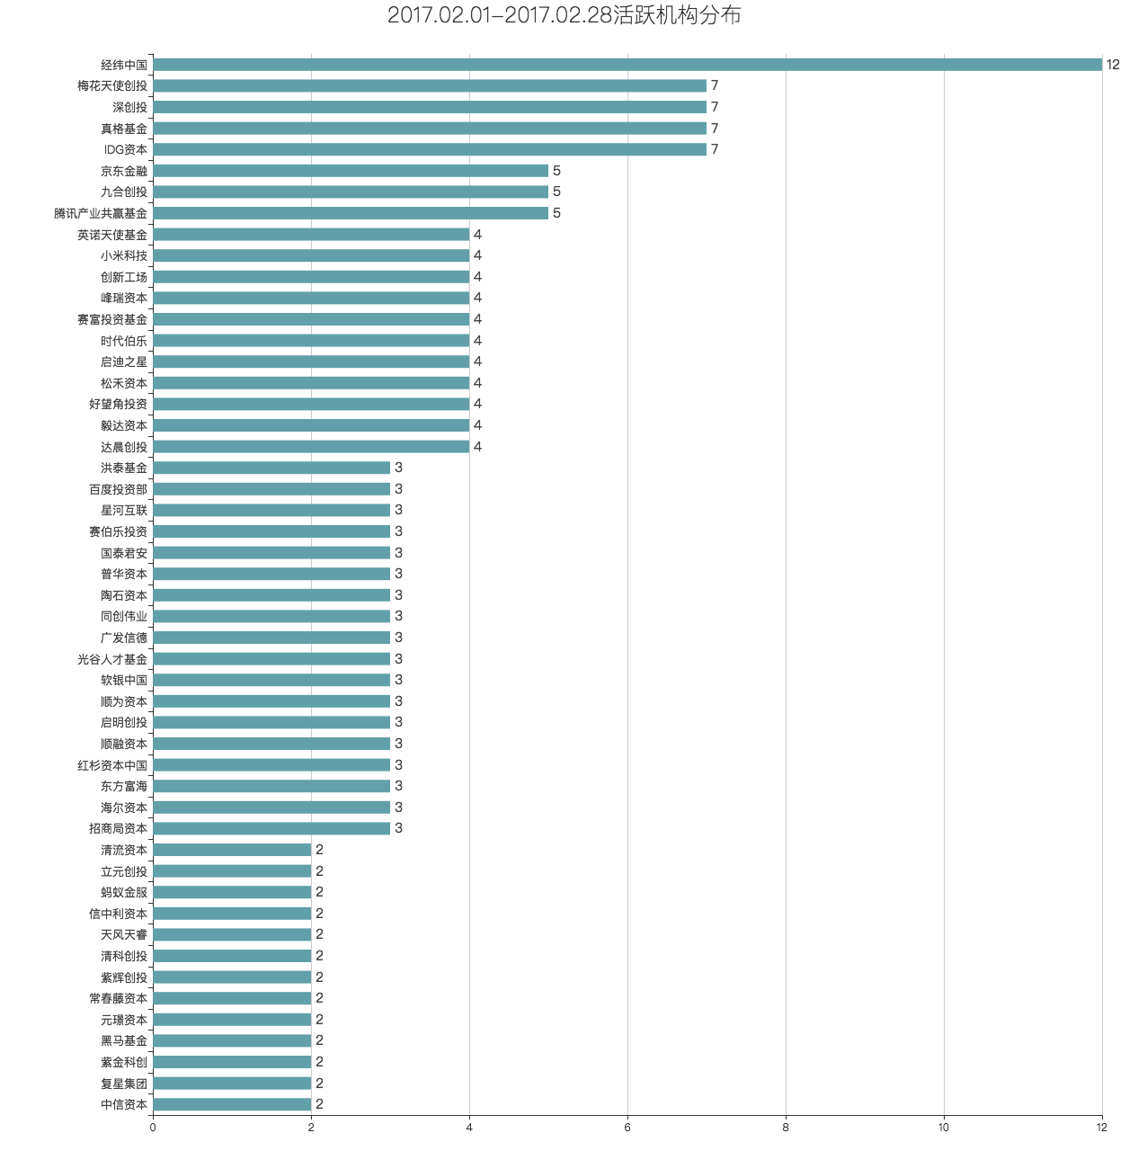
序号 | 融资阶段 | 产品 | 行业 | 业务 | 最近融资金额 | 投资方 | 地区 | 成立日期 | 最近融资时间
1 | 种子轮 | 山南派生科技 | 文化娱乐 | 文化娱乐服务 | 100万人民币 | 真格基金 | 西藏 | 2017-01-11 | 2017.2.28
2 | 种子轮 | 飞蝉智投 | 金融 | B2B智能投顾平台 | 未披露 | 伯藜创投 | 广东 | 2016-09-12 | 2017.2.28
3 | 种子轮 | 缔趣家 | 房产家居 | 软装设计平台 | 60万人民币 | 天使投资人 | 四川 | 2016-08-05 | 2017.2.24
4 | 种子轮 | 狗粮 | 社交社区 | 陌生人移动社交应用 | 200万人民币 | 个人投资者 | 浙江 | 2016-05-05 | 2017.2.23
5 | 种子轮 | 婚礼侠 | 生活服务 | C2C婚庆服务平台 | 100万人民币 | 众筹 | 北京 | 2016-03-09 | 2017.2.23
6 | 种子轮 | 子母扣 | 生活服务 | 中老年健康服务平台 | 600万人民币 | 环球赢家 | 浙江 | 2015-05-29 | 2017.2.23
7 | 种子轮 | 柒月动漫 | 文化娱乐 | 原创漫画制作平台 | 300万人民币 | 自投 | 浙江 | 2016-09-12 | 2017.2.21
8 | 种子轮 | 找班长 | 社交社区 | 老兵和军迷社交平台 | 100万人民币 | 自筹 | 湖北 | 2016-04-13 | 2017.2.21
9 | 种子轮 | 微圈 | 企业服务 | B端社群营销直播互动平台 | 500万人民币 | 未披露 | 北京 | 2015-12-14 | 2017.2.21
10 | 种子轮 | 众介 | 房产家居 | 房产需求发布平台 | 未披露 | 个人投资者 | 北京 | 2016-02-25 | 2017.2.20
11 | 种子轮 | 叮叮劳务 | 企业服务 | 建筑工薪水代发线上平台 | 55万人民币 | 个人投资者 | 浙江 | 2015-04-13 | 2017.2.20
12 | 种子轮 | Life加加 | 医疗健康 | 面向久坐族的移动健康应用 | 100万人民币 | 坚果资本，天使投资人蒋涛 | 北京 | 2017-01-12 | 2017.2.18
13 | 种子轮 | 居派 | 房产家居 | 青年民宿短租服务平台 | 300万人民币 | 个人投资者 | 北京 | 2015-04-24 | 2017.2.18
14 | 种子轮 | 五彩大脑 | 企业服务 | 基于AI的整合营销工具 | 100万人民币 | 启迪之星 | 北京 | 2011-07-12 | 2017.2.17
15 | 种子轮 | in宠 | 生活服务 | 宠物领养平台 | 未披露 | 未披露 | 浙江 | 2016-08-25 | 2017.2.15
16 | 种子轮 | 极客晨星 | 教育培训 | 儿童编程教育培训服务提供商 | 未披露 | 优客工场 | 北京 | 2016-08-19 | 2017.2.14
17 | 种子轮 | 天使智心 | 硬件 | 心理智能科技产品研发商 | 未披露 | 启迪之星 | 北京 | 2016-07-27 | 2017.2.14
18 | 种子轮 | 快树懒 | 硬件 | 平衡车运营服务商 | 100万人民币 | 蚂蚁天使 | 浙江 | 2016-06-16 | 2017.2.14
19 | 种子轮 | 利拍档 | 企业服务 | 童鞋智能化解决方案提供商 | 未披露 | 投哪儿，某位天使投资人 | 浙江 | 2016-03-23 | 2017.2.13
20 | 种子轮 | CCL电竞C站 | 游戏 | 大学生电子竞技赛事平台 | 未披露 | 未披露 | 河南 | 2016-03-14 | 2017.2.13
21 | 种子轮 | 空气维生素 | 生产制造 | 生物基菌丝材料研发商 | 200万人民币 | 自筹 | 山东 | 2015-07-09 | 2017.2.13
22 | 种子轮 | 三千巷 | 餐饮业 | 骨汤小面馆品牌 | 60万人民币 | “小恒水饺”创始人李恒 | 北京 | 2013-04-25 | 2017.2.10
23 | 种子轮 | 优游纪 | 旅游户外 | 乐活旅学生活平台 | 1000万人民币 | 自投 | 上海 | 2016-07-04 | 2017.2.9
24 | 种子轮 | 妙盈科技 | 金融 | 资产管理智能操作系统提供商 | 近百万美元 | 真格基金，威基金 | 上海 | 2016-07-21 | 2017.2.8
25 | 种子轮 | 强棒联合 | 体育健身 | 棒球俱乐部 | 数百万人民币 | 创新工场领投、西藏骊新投资有限公司跟投 | 北京 | 2015-01-28 | 2017.2.8
26 | 种子轮 | 艾特 | 电子商务 | 儿童玩具分享应用 | 100万人民币 | 自投 | 北京 | 2013-05-06 | 2017.2.8
27 | 种子轮 | 首席骑行官 | 汽车交通 | 电动车保险垂直电商平台 | 300万人民币 | JadeValue | 上海 | 2016-06-02 | 2017.2.7
28 | 种子轮 | 浮力客 | 电子商务 | 复古淘物分享交易平台 | 20万人民币 | 自投 | 北京 | 2015-09-06 | 2017.2.7
29 | 种子轮 | 爱享聚 | 企业服务 | 企业团建服务SaaS平台 | 100万人民币 | 内购网 | 北京 | 2016-05-16 | 2017.2.6
30 | 种子轮 | beebee | 文化娱乐 | 自媒体品牌 | 320万人民币 | 自投 | 四川 | 2014-06-18 | 2017.2.5
31 | 种子轮 | 要播 | 社交社区 | 博客交友APP平台 | 2000万人民币 | 真格基金 | 新疆 | 2016-03-09 | 2017.2.1
32 | 种子轮 | 旁趣 | 文化娱乐 | 对话式小说阅读平台 | 300万人民币 | 未披露 | 北京 | 2010-07-02 | 2017.2.1
33 | 天使轮 | loitor slam | 人工智能 | 通用图像采集设备研发商 | 未披露 | 洪泰智造工场 | 广东 | 2017-02-28 | 2017.2.28
34 | 天使轮 | 红透社 | 文化娱乐 | 网红品牌运营服务商 | 200万人民币 | 济南万象千秋投资公司 | 山东 | 2016-08-26 | 2017.2.28
35 | 天使轮 | 爱思迈 | 医疗健康 | 抗体药物研发商 | 500万人民币 | 元禾控股 | 广东 | 2016-05-25 | 2017.2.28
36 | 天使轮 | BingaBinga | 电子商务 | 跨境出口零售电商平台 | 350万人民币 | 心元资本 | 浙江 | 2016-05-20 | 2017.2.28
37 | 天使轮 | bookface | 社交社区 | 知识型社区 | 300万人民币 | 高樟资本 | 广东 | 2013-10-18 | 2017.2.28
38 | 天使轮 | 草台回声 | 文化娱乐 | 音乐创作与艺人经纪服务商 | 400万人民币 | 娱乐工场 | 北京 | 2006-09-20 | 2017.2.28
39 | 天使轮 | 小鹿互娱 | 文化娱乐 | 网络直播经纪服务商 | 数千万人民币 | 未披露 | 江苏 | 2017-03-09 | 2017.2.27
40 | 天使轮 | 快催收 | 金融 | 不良资产清收服务提供商 | 未披露 | 德辉投资 | 北京 | 2017-02-27 | 2017.2.27
41 | 天使轮 | 车大拿 | 汽车交通 | 进口车采销平台 | 未披露 | 自有资金 | 天津 | 2017-01-24 | 2017.2.27
42 | 天使轮 | 邦诺科技 | 硬件 | 传感器封接产品生产商 | 未披露 | 合肥高投 | 安徽 | 2016-12-14 | 2017.2.27
43 | 天使轮 | 飞芯光电 | 硬件 | 光电设备、激光雷达设备研发商 | 未披露 | 臻云创投，峰瑞资本，中科创星，高捷资本 | 陕西 | 2016-10-27 | 2017.2.27
44 | 天使轮 | 旅付通 | 金融 | 跨境移动支付服务商 | 未披露 | 浅石创投 | 北京 | 2016-09-13 | 2017.2.27
45 | 天使轮 | 菲美特新材料 | 生产制造 | 金属新材料供应商 | 数百万人民币 | 博瑞德投资 | 湖南 | 2015-03-17 | 2017.2.27
46 | 天使轮 | 萝卜屯 | 教育培训 | STEM培训机构SAAS品牌 | 1000万人民币 | 前联想副总裁刘军，合聚变基金 | 北京 | 2014-12-02 | 2017.2.27
47 | 天使轮 | 原谷生鲜 | 电子商务 | 本地化优质生鲜电商 | 数百万人民币 | 银城地产 | 江西 | 2011-12-13 | 2017.2.27
48 | 天使轮 | 稀客地图 | 旅游户外 | 境外游中文地图提供商 | 300万人民币 | 环球漫游领投，一位天使投资人跟投 | 北京 | 2009-08-07 | 2017.2.27
49 | 天使轮 | icmoto | 电子商务 | 电子元器件垂直搜索平台 | 400万人民币 | 君华投资 | 上海 | 2004-03-22 | 2017.2.27
50 | 天使轮 | A4漫业 | 文化娱乐 | 二次元文化内容制作商 | 500万人民币 | 山水创投，创始团队 | 天津 | 2014-07-22 | 2017.2.26
51 | 天使轮 | 觅马出行 | 汽车交通 | 电动共享单车平台 | 3000万人民币 | 未披露 | 江苏 | 2017-02-03 | 2017.2.25
52 | 天使轮 | 友评会 | 生活服务 | 大众消费社交平台 | 500万人民币 | 个人天使投资者 | 北京 | 2016-01-21 | 2017.2.25
53 | 天使轮 | 路图科技 | 旅游户外 | 境外目的地服务旅行平台 | 未披露 | 海丰至诚 | 上海 | 2016-05-30 | 2017.2.24
54 | 天使轮 | 狮子鱼 | 文化娱乐 | 原创IP孵化器 | 300万人民币 | 南京拉尔夫投资管理有限公司，南京小视投资管理中心 | 北京 | 2015-12-16 | 2017.2.24
55 | 天使轮 | 大地图 | 企业服务 | 地图数据服务及解决方案提供商 | 500万人民币 | 中科宇图领投 | 北京 | 2015-10-29 | 2017.2.24
56 | 天使轮 | 有度环球汇 | 电子商务 | 奢侈品云仓储供应链平台 | 数百万人民币 | 盛世方舟领投，宁波天使投资引导基金等跟投 | 浙江 | 2015-05-08 | 2017.2.24
57 | 天使轮 | 智坐标 | 汽车交通 | 智能车载硬件开发商 | 未披露 | 个人投资者 | 北京 | 2015-03-09 | 2017.2.24
58 | 天使轮 | 果析 | 餐饮业 | 时尚美式果昔品牌 | 300万人民币 | 九合创投 | 北京 | 2014-12-15 | 2017.2.24
59 | 天使轮 | 爱欧意 | 企业服务 | 设备管理综合服务平台 | 未披露 | 飞马旅 | 江苏 | 2016-01-18 | 2017.2.23
60 | 天使轮 | 手办酱 | 文化娱乐 | 综合性手办平台 | 200万人民币 | 博泰集团创始人应宜伦 | 北京 | 2015-12-25 | 2017.2.23
61 | 天使轮 | 犀牛法律 | 企业服务 | 线上法律服务平台 | 数百万人民币 | 弘泰投资 | 北京 | 2015-07-30 | 2017.2.23
62 | 天使轮 | 快货 | 物流运输 | 物流供应链管理系统提供商 | 未披露 | 个人投资者 | 北京 | 2015-01-22 | 2017.2.23
63 | 天使轮 | 医语通 | 医疗健康 | 医疗智能技术解决方案提供商 | 数百万人民币 | 创业工场 | 北京 | 2013-11-25 | 2017.2.23
64 | 天使轮 | 花溪小说 | 文化娱乐 | 在线小说阅读平台 | 未披露 | 九合创投 | 北京 | 2016-07-21 | 2017.2.22
65 | 天使轮 | 富数科技 | 金融 | 大数据风控服务提供商 | 未披露 | 达泰资本，伯藜创投 | 上海 | 2016-04-29 | 2017.2.22
66 | 天使轮 | EZ美学 | 医疗健康 | 口腔美学数字化SaaS服务商 | 数百万人民币 | 西科天使基金，中科创星 | 陕西 | 2014-05-15 | 2017.2.22
67 | 天使轮 | 电视阅读 | 文化娱乐 | 文化娱乐内容整合研究运营商 | 未披露 | 十方创投 | 上海 | 2009-07-23 | 2017.2.22
68 | 天使轮 | 直约聘 | 企业服务 | 求职招聘应用 | 未披露 | 未披露 | 广东 | 1970-01-01 | 2017.2.22
69 | 天使轮 | 巨什 | 先进制造 | 智能制造系统解决方案供应商 | 未披露 | 九鼎投资 | 上海 | 2016-10-28 | 2017.2.21
70 | 天使轮 | 京工新能 | 生产制造 | 锂电池隔膜生产商 | 500万人民币 | 英诺天使基金 | 北京 | 2016-08-25 | 2017.2.21
71 | 天使轮 | 贝克足球 | 体育健身 | 专业球迷服务平台 | 600万人民币 | 周大为个人投资 | 上海 | 2016-07-11 | 2017.2.21
72 | 天使轮 | 蘑菇物联 | 硬件 | 物联网集成软件服务商 | 100万人民币 | 深圳科院创投 | 广东 | 2016-05-26 | 2017.2.21
73 | 天使轮 | 直接送 | 企业服务 | 便利店收银系统及供应链服务提供商 | 未披露 | 双熙资本 | 福建 | 2016-03-21 | 2017.2.21
74 | 天使轮 | 精彩巴士 | 汽车交通 | 班车出行服务定制平台 | 未披露 | 飞马旅 | 北京 | 2016-03-16 | 2017.2.21
75 | 天使轮 | 帮推客 | 企业服务 | 微信推广营销平台 | 300万人民币 | Follow the Seed | 北京 | 2014-09-02 | 2017.2.21
76 | 天使轮 | 漫野映画 | 文化娱乐 | 原创动漫作品制作商 | 千万人民币 | 零一创投 | 北京 | 2013-12-05 | 2017.2.21
77 | 天使轮 | 奇鱼旅行 | 旅游户外 | O2O旅宿预订综合服务平台 | 500万人民币 | 青年创投 | 广东 | 2009-08-13 | 2017.2.21
78 | 天使轮 | 先声互联 | 人工智能 | 智能硬件语音解决方案提供商 | 300万人民币 | 未披露 | 北京 | 2016-12-12 | 2017.2.20
79 | 天使轮 | 趣拍堂 | 批发零售 | 微信文玩拍卖平台 | 未披露 | 梅花天使创投 | 北京 | 2007-03-15 | 2017.2.20
80 | 天使轮 | 易数宝 | 企业服务 | 企业数字营销App | 数百万人民币 | 英诺天使基金 | 广东 | 2017-01-12 | 2017.2.18
81 | 天使轮 | 实习委员 | 企业服务 | 实习招聘小程序 | 数百万人民币 | 未披露 | 广东 | 2016-01-19 | 2017.2.18
82 | 天使轮 | 荔枝直播 | 文化娱乐 | 多屏互动直播平台 | 5000万人民币 | 天风天睿 | 北京 | 2013-10-12 | 2017.2.18
83 | 天使轮 | 快乐小马 | 教育培训 | 儿童马术启蒙连锁培训机构 | 未披露 | 创丰资本 | 北京 | 2017-02-17 | 2017.2.17
84 | 天使轮 | 云脑科技 | 人工智能 | 深度学习技术应用研发商 | 百万级美元 | 峰瑞资本 | 浙江 | 2016-12-20 | 2017.2.17
85 | 天使轮 | 榉树智能 | 硬件 | 高端智能门锁生产商 | 未披露 | 青瓦众创空间 | 上海 | 2016-03-28 | 2017.2.17
86 | 天使轮 | 楚山创新 | 硬件 | 无线充电解决方案提供商 | 1000万人民币 | 太火鸟 | 上海 | 2015-10-21 | 2017.2.17
87 | 天使轮 | 鲜卤家 | 餐饮业 | 卤味连锁品牌商 | 未披露 | 伯符投资，源政投资，杨守彬 | 北京 | 2015-09-23 | 2017.2.17
88 | 天使轮 | 深图智服 | 人工智能 | 深度学习图像识别服务商 | 未披露 | 某全球顶级投资机构领投 | 福建 | 2015-09-18 | 2017.2.17
89 | 天使轮 | 车联易付 | 汽车交通 | 停车服务解决方案提供商 | 未披露 | 紫金科创 | 江苏 | 2015-07-07 | 2017.2.17
90 | 天使轮 | 知行云课堂 | 教育培训 | 职场教育云平台 | 200万人民币 | 个人投资者 | 北京 | 2014-08-26 | 2017.2.17
91 | 天使轮 | 奈雪の茶 | 食品饮料 | 水果茶饮品牌 | 未披露 | 天图资本 | 广东 | 2014-05-12 | 2017.2.17
92 | 天使轮 | 哎哟味 | 电子商务 | 农产品电商平台 | 1700万人民币 | 自筹，个人投资者 | 辽宁 | 2011-12-05 | 2017.2.17
93 | 天使轮 | Magicast幻视互动 | VR/AR | 虚拟视网膜显示移动头显 | 未披露 | 赛富投资基金，立元创投 | 北京 | 2016-05-03 | 2017.2.16
94 | 天使轮 | 票动力 | 企业服务 | 企业间票据交易平台 | 500万人民币 | 星河互联 | 北京 | 2015-10-16 | 2017.2.16
95 | 天使轮 | 鲁班到家 | 房产家居 | 家居上门安装及维修服务平台 | 500万人民币 | 自投 | 广东 | 2015-07-31 | 2017.2.16
96 | 天使轮 | 咖本娱乐 | 文化娱乐 | 直播脱口秀及网红营销整合平台 | 数百万人民币 | 世纪鲲鹏、兰渡文化以及三位自然股东联投 | 北京 | 2016-12-16 | 2017.2.15
97 | 天使轮 | 家点科技 | 房产家居 | 软装服务的B2B平台 | 数百万人民币 | 招商启航资本 | 广东 | 2016-11-08 | 2017.2.15
98 | 天使轮 | Wonder Live | 社交社区 | 知识共享平台 | 未披露 | 飞马旅 | 广东 | 2016-11-02 | 2017.2.15
99 | 天使轮 | 网红城堡 | 电子商务 | 一站式网红服务提供商 | 2000万人民币 | 天善资本，GGV纪源资本 | 北京 | 2016-10-08 | 2017.2.15
100 | 天使轮 | 斜杠社区 | 社交社区 | 知识技能分享学习平台 | 数百万人民币 | 青瓦资本 | 福建 | 2016-09-06 | 2017.2.15
101 | 天使轮 | 见Ta | 社交社区 | 人工安排见面的社交平台 | 100万人民币 | 个人投资者 | 北京 | 2016-04-27 | 2017.2.15
102 | 天使轮 | 宠有互助 | 生活服务 | 互联网宠物互助平台 | 未披露 | 未披露 | 北京 | 2015-11-23 | 2017.2.15
103 | 天使轮 | 葡萄集 | 电子商务 | 葡萄酒购物分享社区 | 1000万人民币 | 李善友，e袋洗众创共享基金，聚橙网创始人等7位天使投资人 | 广东 | 2012-08-24 | 2017.2.15
104 | 天使轮 | 冒险雷探长 | 旅游户外 | 旅游探险类自媒体平台 | 未披露 | 何仙姑夫 |  | 2012-03-01 | 2017.2.15
105 | 天使轮 | 众惠财产保险社 | 金融 | 全国性相互保险服务平台 | 未披露 | 九鼎投资 | 广东 | 2017-02-14 | 2017.2.14
106 | 天使轮 | 乐宝游乐 | 房产家居 | 室内儿童乐园建设及运营商 | 未披露 | 大有投资 | 四川 | 2016-11-07 | 2017.2.14
107 | 天使轮 | 小应用云 | 企业服务 | 下一代计算平台研发商 | 未披露 | 德迅投资，名川资本 | 广东 | 2016-08-09 | 2017.2.14
108 | 天使轮 | 随时随课 | 教育培训 | 知识分享平台 | 357万人民币 | 文都教育集团（838380） | 北京 | 2015-12-09 | 2017.2.14
109 | 天使轮 | 凸凸学车 | 汽车交通 | 互联网驾考平台 | 200万人民币 | 深圳个人投资人 | 广东 | 2015-09-24 | 2017.2.14
110 | 天使轮 | 白送 | 电子商务 | 去中心化商品赠抢平台 | 300万人民币 | 天使投资人 | 北京 | 2013-04-11 | 2017.2.14
111 | 天使轮 | Datablau | 企业服务 | 企业数据资产运营平台 | 数百万人民币 | 美国中经合集团 | 北京 | 2016-11-24 | 2017.2.13
112 | 天使轮 | 恒一文化 | 游戏 | 电竞艺考培训机构 | 未披露 | 桃李创投，嘉豪铭泰 | 江苏 | 2016-08-04 | 2017.2.13
113 | 天使轮 | 沙砾体育 | 体育健身 | 体育场馆投资建造运营商 | 未披露 | 山东力天投资有限公司 | 上海 | 2015-08-06 | 2017.2.13
114 | 天使轮 | 威学教育 | 教育培训 | 留学服务提供商 | 未披露 | 中金资本 | 广东 | 2014-11-17 | 2017.2.13
115 | 天使轮 | 白熊求职 | 企业服务 | 应届生求职网申工具 | 170万人民币 | 天使汇 | 广东 | 2015-04-14 | 2017.2.12
116 | 天使轮 | 惠权益 | 企业服务 | 信用卡咨询服务平台 | 200万人民币 | 水木清华校友基金 | 北京 | 2016-12-27 | 2017.2.11
117 | 天使轮 | EP英伴 | 教育培训 | 共享教学模式英语外教O2O平台 | 325万人民币 | 思德纯康，岳蝉投资 | 上海 | 2016-06-03 | 2017.2.11
118 | 天使轮 | 锦衣卫 | 生活服务 | 互联网校园洗衣服务品牌 | 300万人民币 | 南航民企校友会 | 北京 | 2015-07-28 | 2017.2.11
119 | 天使轮 | 亿闻特 | 社交社区 | 商务人群社交平台 | 未披露 | 紫辉创投，乐搏资本 | 北京 | 2016-06-02 | 2017.2.10
120 | 天使轮 | 闪蝠众包 | 企业服务 | IT服务众包平台 | 1000万人民币 | 个人投资者 | 福建 | 2016-05-13 | 2017.2.10
121 | 天使轮 | 酷克数据 | 企业服务 | 云端数据仓库服务商 | 未披露 | 经纬中国 | 北京 | 2016-03-24 | 2017.2.10
122 | 天使轮 | 见微数据 | 大数据 | 金融信息平台 | 400万人民币 | 信天创投 | 北京 | 2016-01-25 | 2017.2.10
123 | 天使轮 | 安酷学院 | 教育培训 | 工业企业安全培训教学平台 | 480万人民币 | 个人投资者，安全行业投资机构 | 上海 | 2016-01-13 | 2017.2.10
124 | 天使轮 | 一键生成 | 工具软件 | 海报PPT自动排版软件 | 450万人民币 | 华鸥资本、戒和资本 | 湖北 | 2015-12-18 | 2017.2.10
125 | 天使轮 | 讲究App | 工具软件 | 优质电商推荐应用 | 1000万人民币 | 个人投资者 | 北京 | 2015-04-21 | 2017.2.10
126 | 天使轮 | 嗨聚网 | 金融 | 品牌投资孵化平台 | 180万人民币 | 聚秀资本、头狼金服、上海莎福瑞领投，个人投资者跟投 | 浙江 | 2014-08-06 | 2017.2.10
127 | 天使轮 | 洽味蜂蜜 | 食品饮料 | 天然蜂蜜供应商 | 200万人民币 | 个人投资者 | 湖南 | 2014-07-11 | 2017.2.10
128 | 天使轮 | 喵呜科技 | 文化娱乐 | 场景化儿童数码娱乐科技企业 | 1250万人民币 | 宁波微路演，璞程资本，星沅空间 | 上海 | 2014-05-20 | 2017.2.10
129 | 天使轮 | 惠志科技 | 硬件 | 智能投影音响研发商 | 200万人民币 | 创始人自筹 | 广东 | 2005-05-20 | 2017.2.10
130 | 天使轮 | 奇幻VR | VR/AR | 虚拟现实技术研发商 | 未披露 | Qualcomm Ventures、创业邦天使基金、暴风集团（300431） | 北京 | 2016-01-08 | 2017.2.8
131 | 天使轮 | BiBi娱乐社区 | 社交社区 | 年轻人游戏社交平台 | 100万人民币 | 梅花天使创投 | 北京 | 2015-11-26 | 2017.2.8
132 | 天使轮 | 镖狮网 | 企业服务 | 互联网营销撮合服务平台 | 1500万人民币 | 未披露 | 北京 | 2015-10-23 | 2017.2.8
...

2017年3月份融资汇总
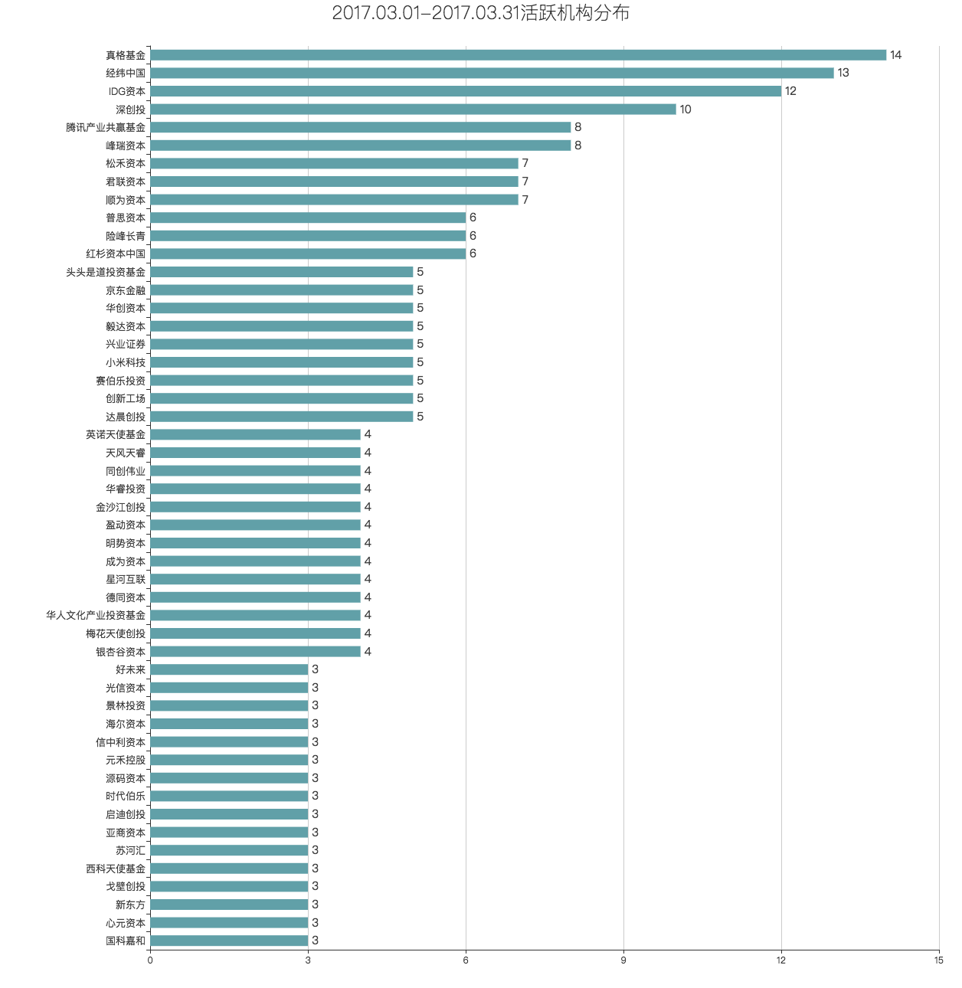
...

2017年4月份融资汇总
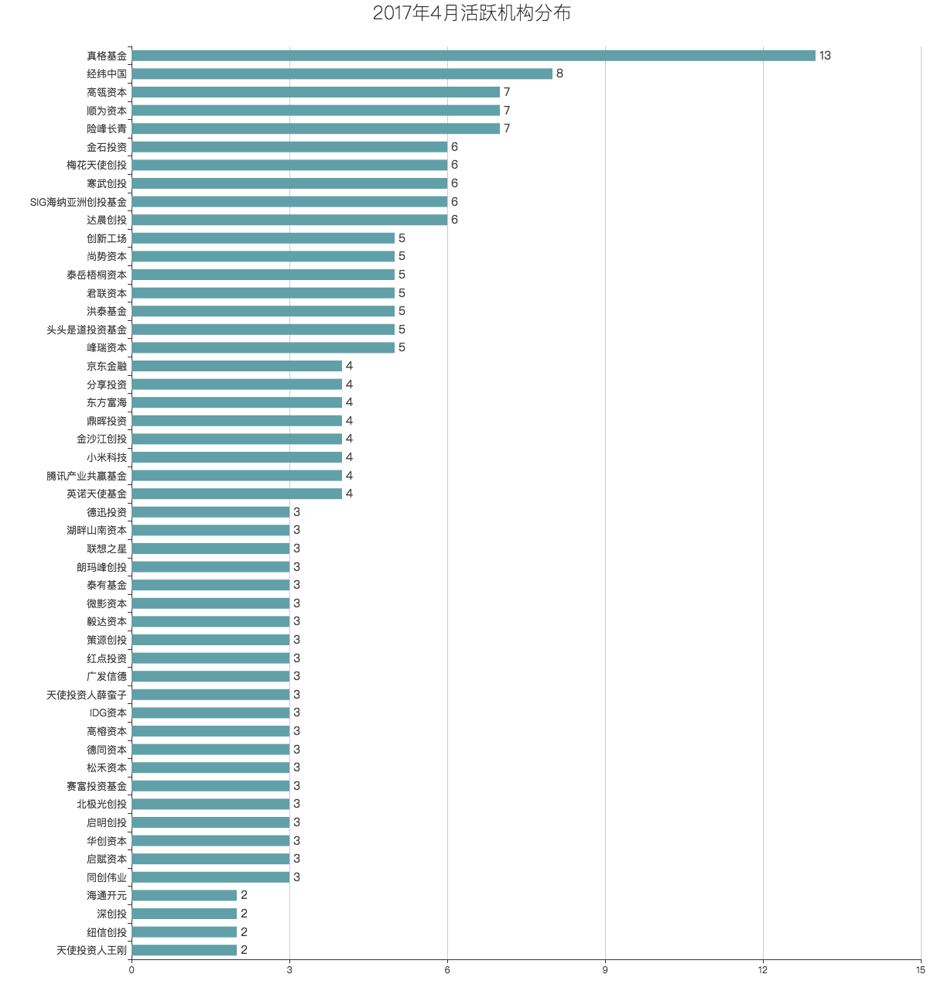
...

2017年5月份融资汇总

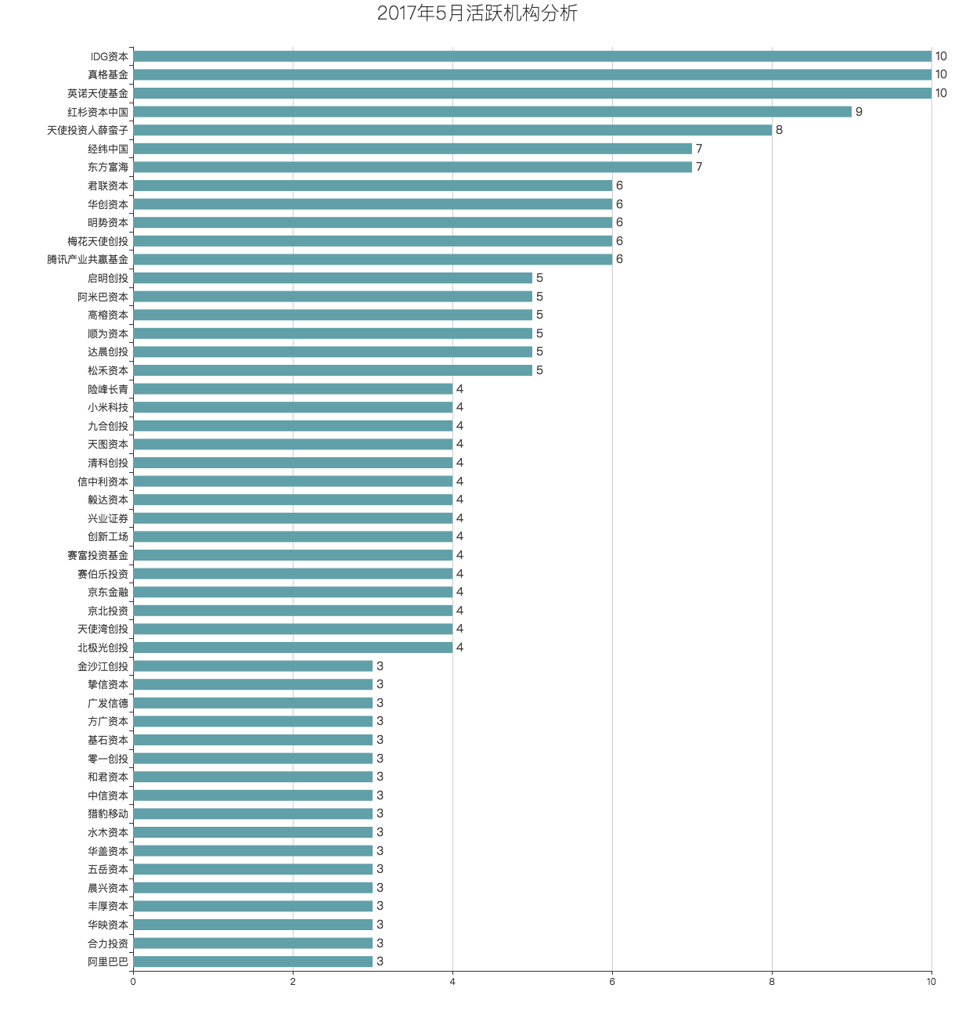
...

2017年6月份融资汇总
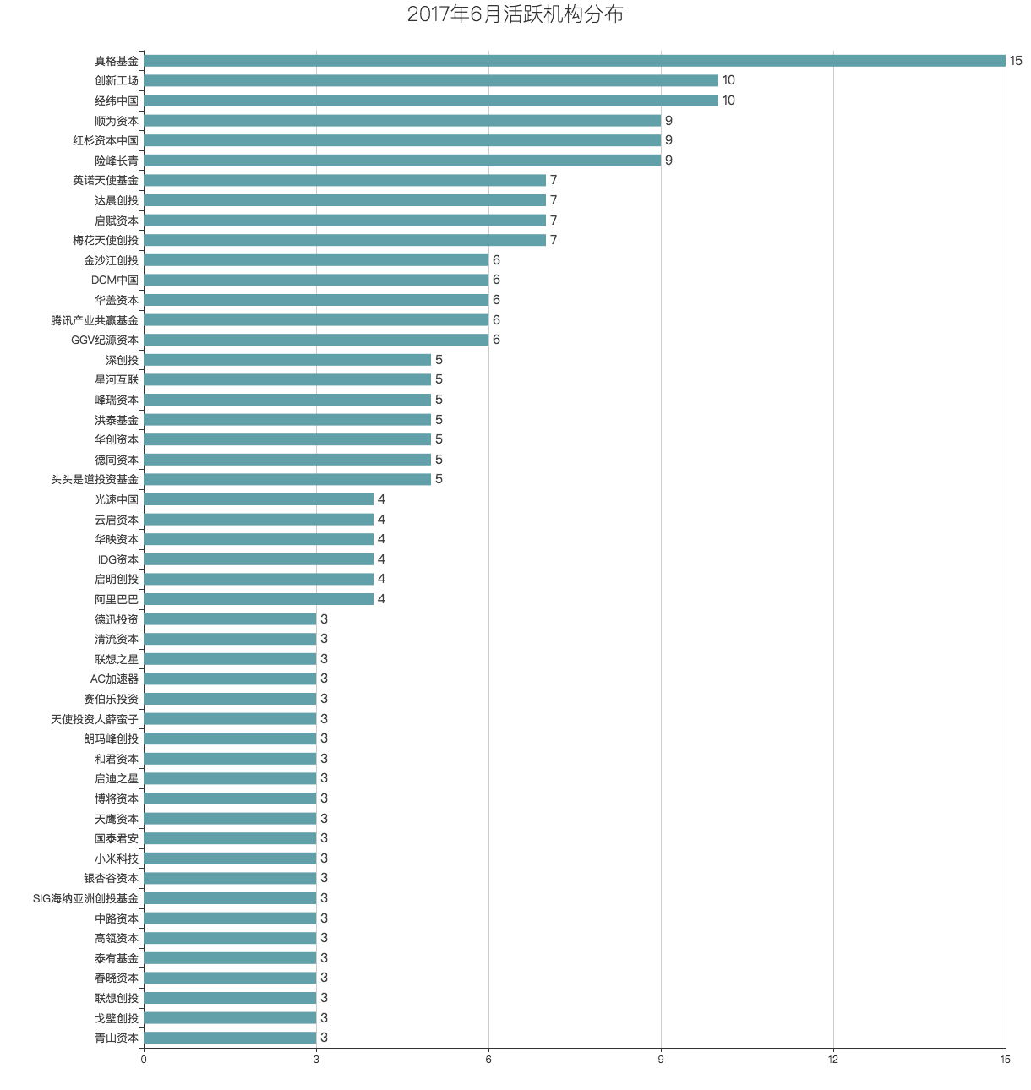
...

2017年7月份融资汇总
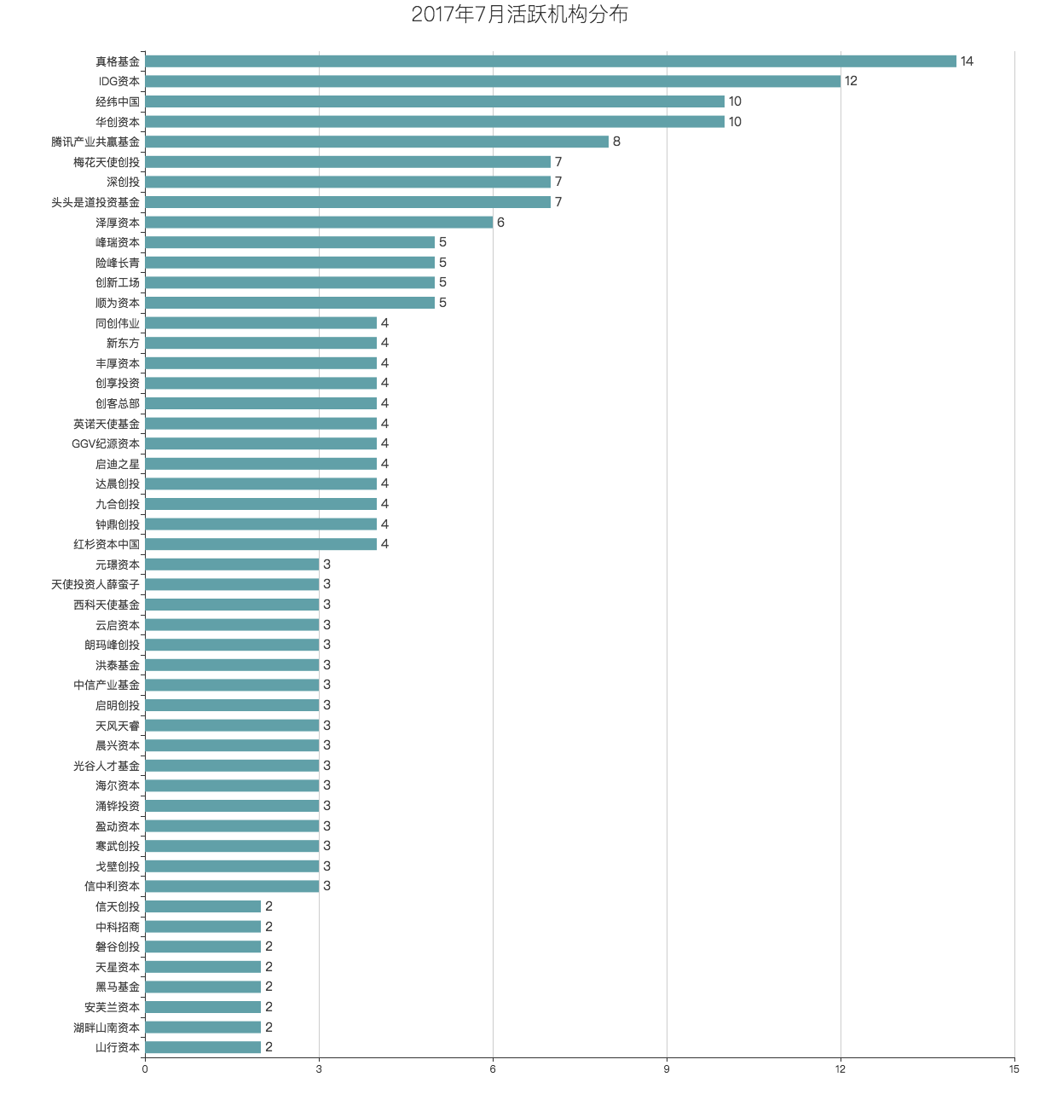
...

2017年8月份融资汇总
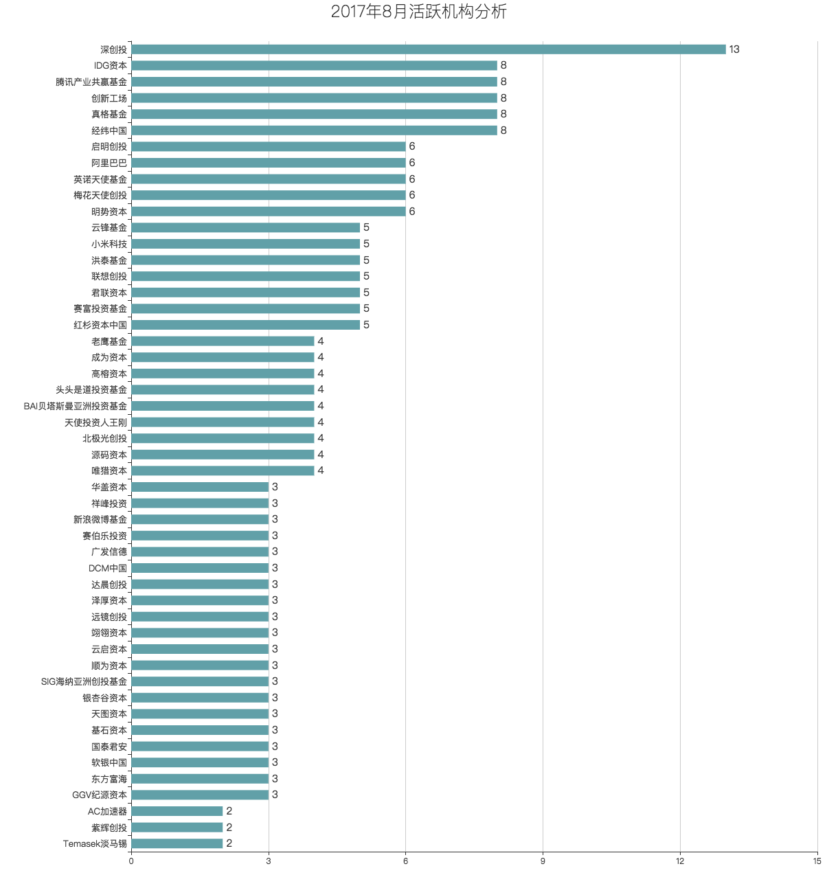
...

2017年9月份融资汇总
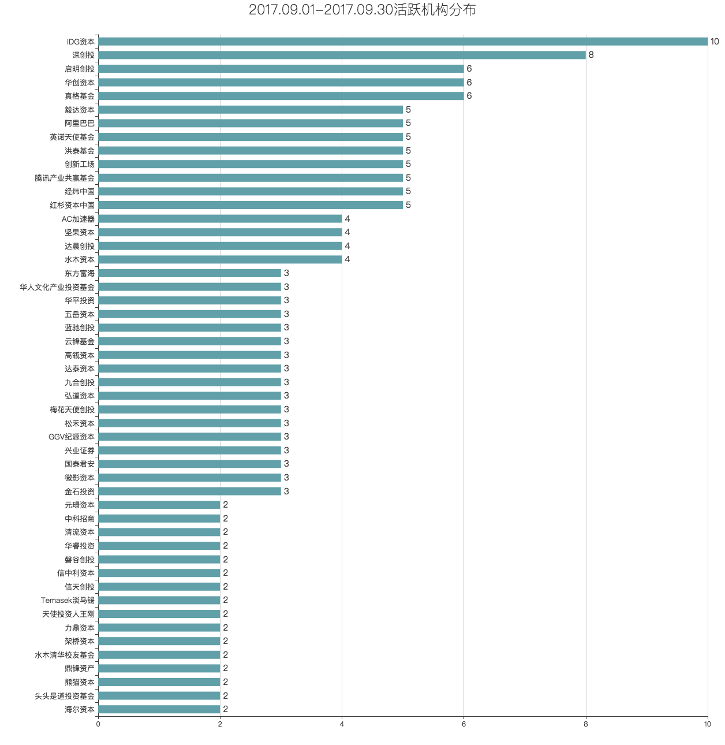
...

2017年10月份融资汇总
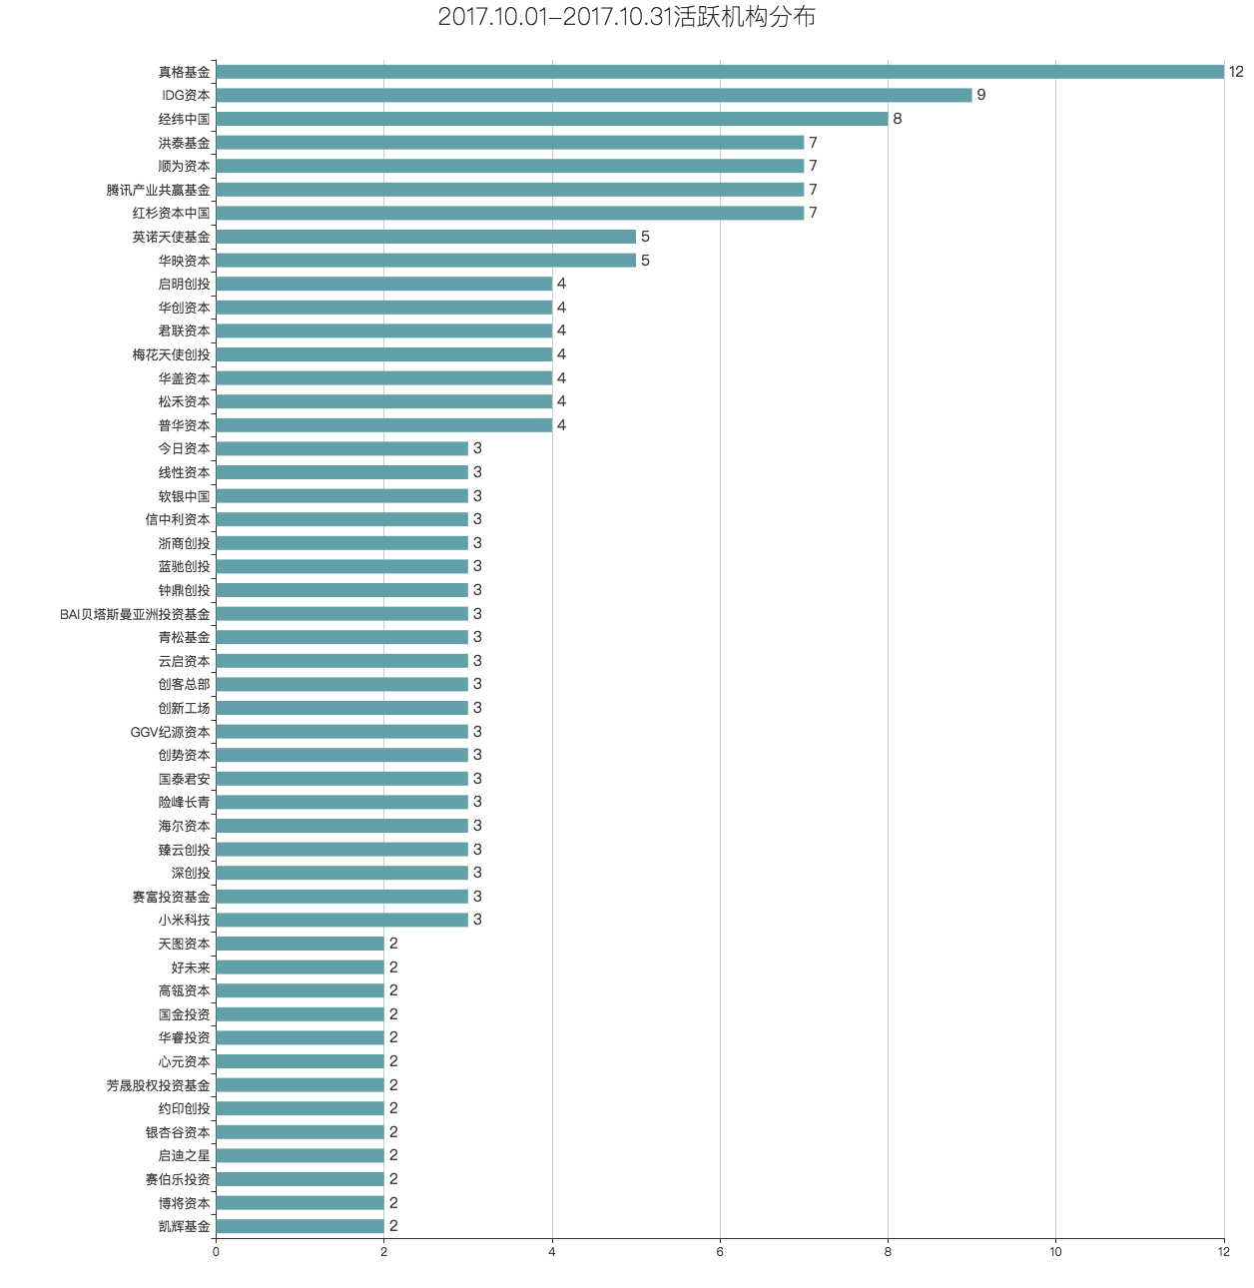
...

2017年11月份融资汇总



